Inventario 14-09-2026
GRUPO | SUBGRUPO | Foto Referencia | REFERENCIA | DESCRIPCION | Expobelleza 2026 | Exitencia bodega principal | Casita | Existencia total | Detal | Mayorista | Sugerido | Correccion sugerido | prueba tu suerte | para vender individual | Laboratorio | Fecha ultima venta
0-GENERAL |  |  | PS-SUERTE | PRUEBA TU SUERTE | 0 | 0 | 0 |  | 0 | 0
11-CORPORAL | 2-MAQUILLAJE CORPORAL |  | SHINNER | SHINNER CORPORAL | 0 | 532 | 0 |  | 22,000 | 13,900 |  |  |  |  |  | 2026-06-25
2-UÑAS | 8-SET MANICURE |  | KITMARA1 | KIT MANICURISTA BASE | 0 | 200 | 0 |  | 250,000 | 250,000
2-UÑAS | 8-SET MANICURE |  | KITMARA2 | KIT MANICURISTA PRO | 0 | 198 | 0 |  | 380,000 | 380,000 |  |  |  |  |  | 2026-03-02
2-UÑAS | 10-STICKER DE UÑAS |  | 3D | STICKER 3D | 106 | 36 | 0 |  | 2,000 | 1,500 | 30 |  |  |  |  | 2026-06-26
2-UÑAS | 10-STICKER DE UÑAS | 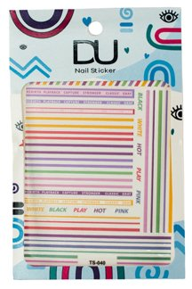 | 3DLINEAS | STICKER 3D LINEAS SURTIDO | 0 | 92 | 0 |  | 2,000 | 1,500 | 24 |  |  |  |  | 2026-06-25
2-UÑAS | 10-STICKER DE UÑAS |  | STICKER1 | STICKER MUÑECOS - ESTRELLAS NEON - ASTRAL - MARIPOSAS | 0 | 428 | 0 |  | 2,000 | 1,500 | 24 |  |  |  |  | 2026-09-10
2-UÑAS | 10-STICKER DE UÑAS |  | STICKER2 | STICKER GEL 3D | 0 | 360 | 0 |  | 4,000 | 2,900 | 24 |  |  |  |  | 2025-09-02
2-UÑAS | 10-STICKER DE UÑAS |  | STICKER3 | STICKER GEL DIMENSION | 0 | 4 | 0 |  | 10,000 | 5,900 | 4 |  |  |  |  | 2026-05-29
2-UÑAS | 10-STICKER DE UÑAS |  | STICKER-3 | STICKER 3D | 74 | 71 | 0 |  | 10,000 | 5,900 | 24 |  |  |  |  | 2026-06-26
2-UÑAS | 10-STICKER DE UÑAS | 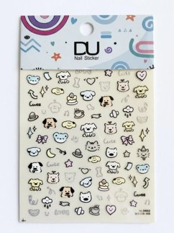 | STICKER3-01 | STICKER GEL DIMENSION #01 | 0 | 90 | 0 |  | 10,000 | 5,900 | 24 |  |  |  |  | 2026-09-14
2-UÑAS | 10-STICKER DE UÑAS | 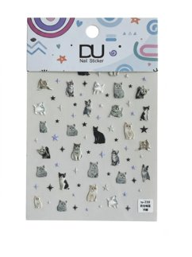 | STICKER3-02 | STICKER GEL DIMENSION #02 | 0 | 86 | 0 |  | 10,000 | 5,900 | 24 |  |  |  |  | 2026-09-10
2-UÑAS | 10-STICKER DE UÑAS | 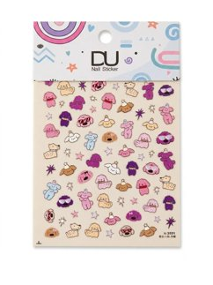 | STICKER3-03 | STICKER GEL DIMENSION #03 | 0 | 88 | 0 |  | 10,000 | 5,900 | 24 |  |  |  |  | 2026-09-14
2-UÑAS | 10-STICKER DE UÑAS | 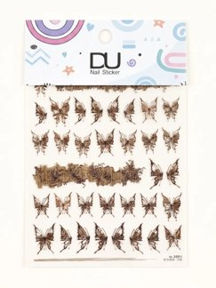 | STICKER3-04 | STICKER GEL DIMENSION #04 | 0 | 99 | 0 |  | 10,000 | 5,900 | 24 |  |  |  |  | 2026-07-06
2-UÑAS | 10-STICKER DE UÑAS | 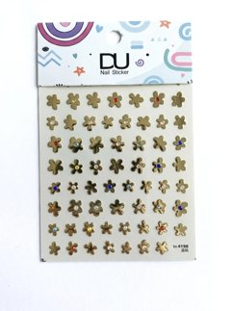 | STICKER3-05 | STICKER GEL DIMENSION #05 | 0 | 45 | 0 |  | 10,000 | 5,900 | 24 |  |  |  |  | 2026-09-10
2-UÑAS | 10-STICKER DE UÑAS | 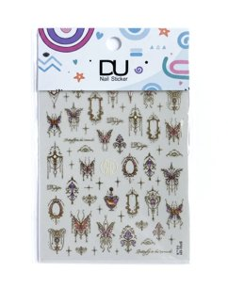 | STICKER3-06 | STICKER GEL DIMENSION #06 | 0 | 91 | 0 |  | 10,000 | 5,900 | 24 |  |  |  |  | 2026-09-10
2-UÑAS | 10-STICKER DE UÑAS | 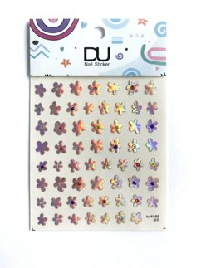 | STICKER3-07 | STICKER GEL DIMENSION #07 | 0 | 46 | 0 |  | 10,000 | 5,900 | 24 |  |  |  |  | 2026-09-10
2-UÑAS | 10-STICKER DE UÑAS | 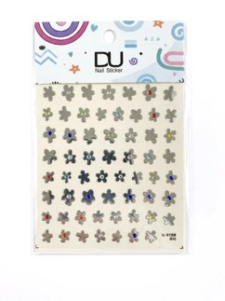 | STICKER3-08 | STICKER GEL DIMENSION #08 | 0 | 44 | 0 |  | 10,000 | 5,900 | 24 |  |  |  |  | 2026-07-29
2-UÑAS | 10-STICKER DE UÑAS | 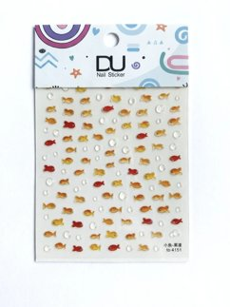 | STICKER3-09 | STICKER GEL DIMENSION #09 | 0 | 76 | 0 |  | 10,000 | 5,900 | 24 |  |  |  |  | 2026-09-14
2-UÑAS | 10-STICKER DE UÑAS | 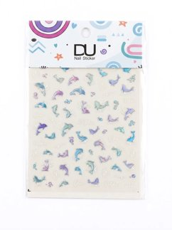 | STICKER3-10 | STICKER GEL DIMENSION #10 | 0 | 95 | 0 |  | 10,000 | 5,900 | 24 |  |  |  |  | 2026-09-10
2-UÑAS | 10-STICKER DE UÑAS | 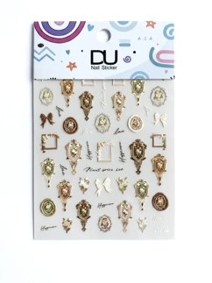 | STICKER3-11 | STICKER GEL DIMENSION #11 | 0 | 95 | 0 |  | 10,000 | 5,900 | 24 |  |  |  |  | 2026-09-10
2-UÑAS | 10-STICKER DE UÑAS | 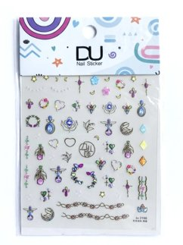 | STICKER3-12 | STICKER GEL DIMENSION #12 | 0 | 92 | 0 |  | 10,000 | 5,900 | 24 |  |  |  |  | 2026-09-10
2-UÑAS | 10-STICKER DE UÑAS | 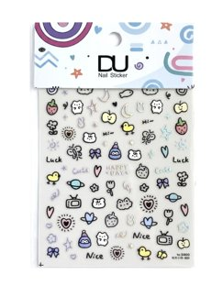 | STICKER3-13 | STICKER GEL DIMENSION #13 | 0 | 85 | 0 |  | 10,000 | 5,900 | 24 |  |  |  |  | 2026-09-14
2-UÑAS | 10-STICKER DE UÑAS | 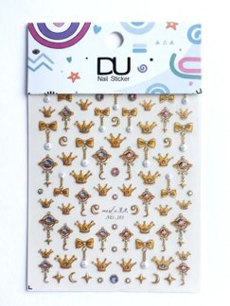 | STICKER3-14 | STICKER GEL DIMENSION #14 | 0 | 49 | 0 |  | 10,000 | 5,900 | 24 |  |  |  |  | 2026-09-10
2-UÑAS | 10-STICKER DE UÑAS | 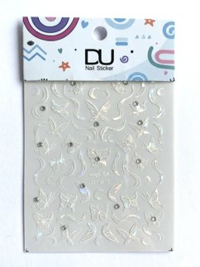 | STICKER3-15 | STICKER GEL DIMENSION #15 | 0 | 46 | 0 |  | 10,000 | 5,900 | 24 |  |  |  |  | 2026-09-10
2-UÑAS | 10-STICKER DE UÑAS | 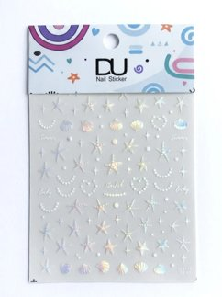 | STICKER3-16 | STICKER GEL DIMENSION #16 | 0 | 93 | 0 |  | 10,000 | 5,900 | 24 |  |  |  |  | 2026-09-10
2-UÑAS | 10-STICKER DE UÑAS | 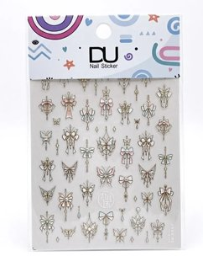 | STICKER3-17 | STICKER GEL DIMENSION #17 | 0 | 43 | 0 |  | 10,000 | 5,900 | 24 |  |  |  |  | 2026-07-29
2-UÑAS | 10-STICKER DE UÑAS | 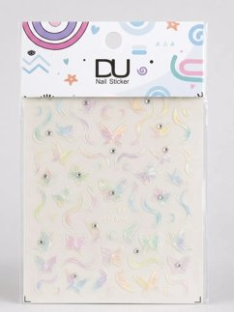 | STICKER3-18 | STICKER GEL DIMENSION #18 | 0 | 42 | 0 |  | 10,000 | 5,900 | 24 |  |  |  |  | 2026-07-15
2-UÑAS | 10-STICKER DE UÑAS | 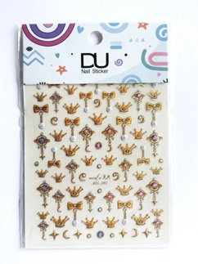 | STICKER3-19 | STICKER GEL DIMENSION #19 | 0 | 50 | 0 |  | 10,000 | 5,900 | 24
2-UÑAS | 10-STICKER DE UÑAS | 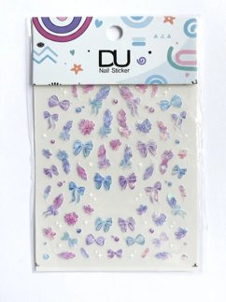 | STICKER3-20 | STICKER GEL DIMENSION #20 | 0 | 84 | 0 |  | 10,000 | 5,900 | 24 |  |  |  |  | 2026-09-03
2-UÑAS | 10-STICKER DE UÑAS | 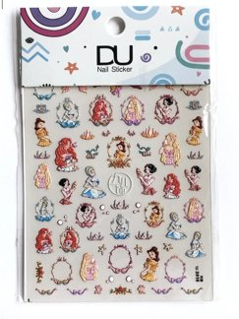 | STICKER3-21 | STICKER GEL DIMENSION #21 | 0 | 83 | 0 |  | 10,000 | 5,900 | 24 |  |  |  |  | 2026-08-19
2-UÑAS | 10-STICKER DE UÑAS | 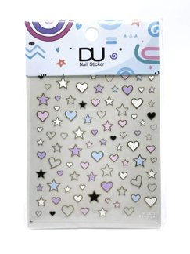 | STICKER3-22 | STICKER GEL DIMENSION #22 | 0 | 22 | 0 |  | 10,000 | 5,900 | 22 |  |  |  |  | 2026-09-14
2-UÑAS | 10-STICKER DE UÑAS | 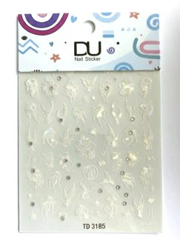 | STICKER3-23 | STICKER GEL DIMENSION #23 | 0 | 99 | 0 |  | 10,000 | 5,900 | 24
2-UÑAS | 10-STICKER DE UÑAS | 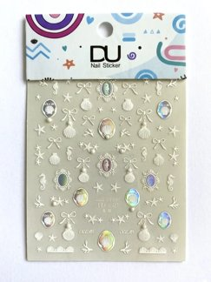 | STICKER3-24 | STICKER GEL DIMENSION #24 | 0 | 78 | 0 |  | 10,000 | 5,900 | 24 |  |  |  |  | 2026-09-14
2-UÑAS | 10-STICKER DE UÑAS | 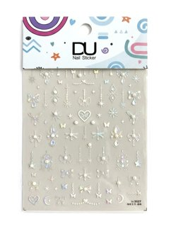 | STICKER3-25 | STICKER GEL DIMENSION #25 | 0 | 64 | 0 |  | 10,000 | 5,900 | 24 |  |  |  |  | 2026-09-14
2-UÑAS | 10-STICKER DE UÑAS | 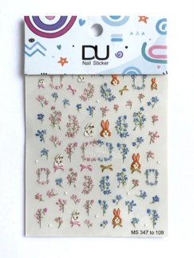 | STICKER3-26 | STICKER GEL DIMENSION #26 | 0 | 97 | 0 |  | 10,000 | 5,900 | 24 |  |  |  |  | 2026-08-19
2-UÑAS | 10-STICKER DE UÑAS | 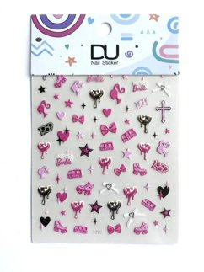 | STICKER3-27 | STICKER GEL DIMENSION #27 | 0 | 77 | 0 |  | 10,000 | 5,900 | 24 |  |  |  |  | 2026-09-10
2-UÑAS | 10-STICKER DE UÑAS | 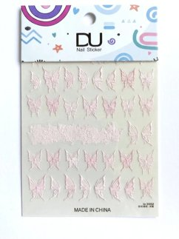 | STICKER3-28 | STICKER GEL DIMENSION #28 | 0 | 97 | 0 |  | 10,000 | 5,900 | 24 |  |  |  |  | 2026-09-03
2-UÑAS | 10-STICKER DE UÑAS | 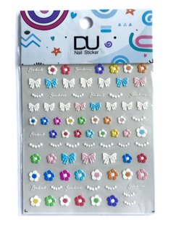 | STICKER3-29 | STICKER GEL DIMENSION #29 | 0 | 70 | 0 |  | 10,000 | 5,900 | 24 |  |  |  |  | 2026-09-10
2-UÑAS | 10-STICKER DE UÑAS | 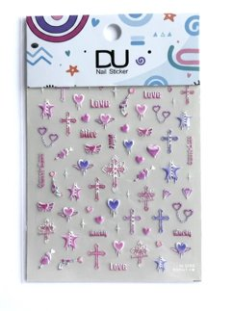 | STICKER3-30 | STICKER GEL DIMENSION #30 | 0 | 85 | 0 |  | 10,000 | 5,900 | 24 |  |  |  |  | 2026-09-10
2-UÑAS | 10-STICKER DE UÑAS | 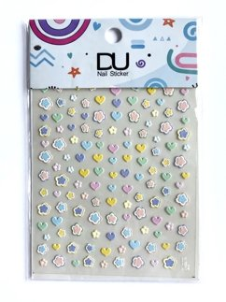 | STICKER3-31 | STICKER GEL DIMENSION #31 | 0 | 79 | 0 |  | 10,000 | 5,900 | 24 |  |  |  |  | 2026-09-10
2-UÑAS | 10-STICKER DE UÑAS | 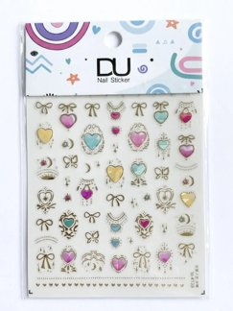 | STICKER3-32 | STICKER GEL DIMENSION #32 | 0 | 95 | 0 |  | 10,000 | 5,900 | 24 |  |  |  |  | 2026-09-14
2-UÑAS | 10-STICKER DE UÑAS | 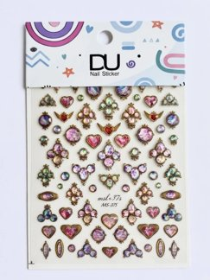 | STICKER3-33 | STICKER GEL DIMENSION #33 | 0 | 83 | 0 |  | 10,000 | 5,900 | 24 |  |  |  |  | 2026-09-14
2-UÑAS | 10-STICKER DE UÑAS | 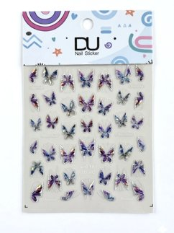 | STICKER3-34 | STICKER GEL DIMENSION #34 | 0 | 91 | 0 |  | 10,000 | 5,900 | 24 |  |  |  |  | 2026-08-13
2-UÑAS | 10-STICKER DE UÑAS | 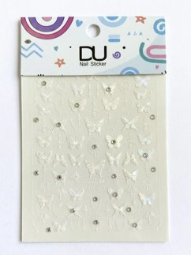 | STICKER3-35 | STICKER GEL DIMENSION #35 | 0 | 48 | 0 |  | 10,000 | 5,900 | 24 |  |  |  |  | 2026-09-09
2-UÑAS | 10-STICKER DE UÑAS | 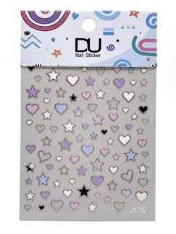 | STICKER3-36 | STICKER GEL DIMENSION #36 | 0 | 117 | 0 |  | 10,000 | 5,900 | 24 |  |  |  |  | 2026-09-14
2-UÑAS | 10-STICKER DE UÑAS | 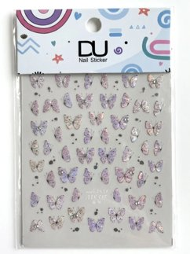 | STICKER3-37 | STICKER GEL DIMENSION #37 | 0 | 79 | 0 |  | 10,000 | 5,900 | 24 |  |  |  |  | 2026-09-14
2-UÑAS | 10-STICKER DE UÑAS | 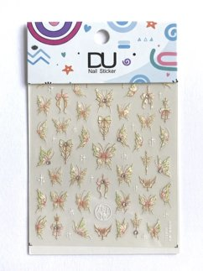 | STICKER3-38 | STICKER GEL DIMENSION #38 | 0 | 94 | 0 |  | 10,000 | 5,900 | 24
2-UÑAS | 10-STICKER DE UÑAS | 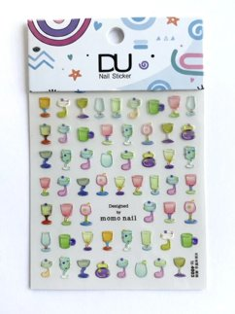 | STICKER3-39 | STICKER GEL DIMENSION #39 | 0 | 95 | 0 |  | 10,000 | 5,900 | 24
2-UÑAS | 10-STICKER DE UÑAS | 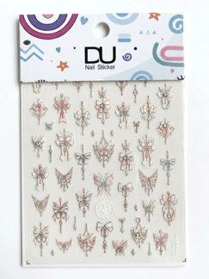 | STICKER3-40 | STICKER GEL DIMENSION #40 | 0 | 43 | 0 |  | 10,000 | 5,900 | 24 |  |  |  |  | 2026-08-13
2-UÑAS | 10-STICKER DE UÑAS | 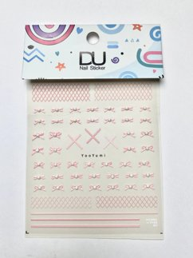 | STICKER3-41 | STICKER GEL DIMENSION #41 | 0 | 61 | 0 |  | 10,000 | 5,900 | 24 |  |  |  |  | 2026-09-14
2-UÑAS | 10-STICKER DE UÑAS | 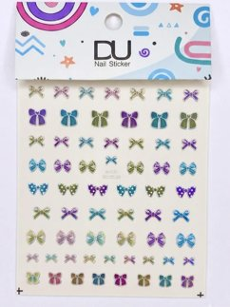 | STICKER3-42 | STICKER GEL DIMENSION #42 | 0 | 100 | 0 |  | 10,000 | 5,900 | 24
2-UÑAS | 10-STICKER DE UÑAS | 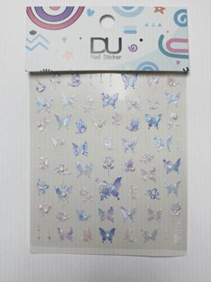 | STICKER3-43 | STICKER GEL DIMENSION #43 | 0 | 98 | 0 |  | 10,000 | 5,900 | 24 |  |  |  |  | 2026-07-06
2-UÑAS | 10-STICKER DE UÑAS | 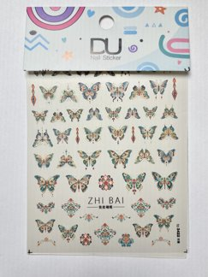 | STICKER3-44 | STICKER GEL DIMENSION #44 | 0 | 90 | 0 |  | 10,000 | 5,900 | 24
2-UÑAS | 10-STICKER DE UÑAS | 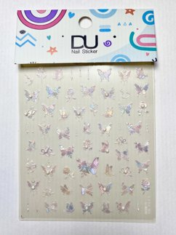 | STICKER3-45 | STICKER GEL DIMENSION #45 | 0 | 96 | 0 |  | 10,000 | 5,900 | 24 |  |  |  |  | 2026-09-10
2-UÑAS | 10-STICKER DE UÑAS | 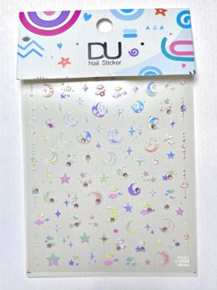 | STICKER3-46 | STICKER GEL DIMENSION #46 | 0 | 82 | 0 |  | 10,000 | 5,900 | 24 |  |  |  |  | 2026-09-10
2-UÑAS | 10-STICKER DE UÑAS | 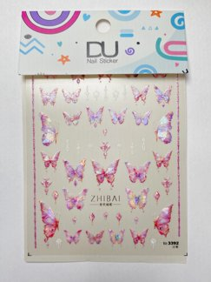 | STICKER3-47 | STICKER GEL DIMENSION #47 | 0 | 73 | 0 |  | 10,000 | 5,900 | 24 |  |  |  |  | 2026-09-10
2-UÑAS | 10-STICKER DE UÑAS | 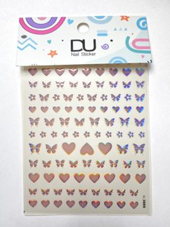 | STICKER3-48 | STICKER GEL DIMENSION #48 | 0 | 93 | 0 |  | 10,000 | 5,900 | 24 |  |  |  |  | 2026-07-02
2-UÑAS | 10-STICKER DE UÑAS | 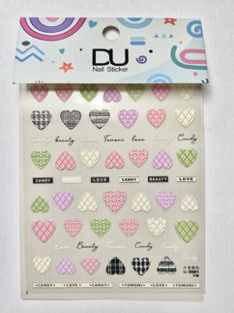 | STICKER3-49 | STICKER GEL DIMENSION #49 | 0 | 69 | 0 |  | 10,000 | 5,900 | 24
2-UÑAS | 10-STICKER DE UÑAS |  | STICKER3-50 | STICKER GEL DIMENSION #50 | 0 | 88 | 0 |  | 10,000 | 5,900 | 24 |  |  |  |  | 2026-09-14
2-UÑAS | 10-STICKER DE UÑAS |  | STICKER3-51 | STICKER GEL DIMENSION #51 | 0 | 81 | 0 |  | 10,000 | 5,900 | 24 |  |  |  |  | 2026-08-13
2-UÑAS | 10-STICKER DE UÑAS |  | STICKER3-52 | STICKER GEL DIMENSION #52 | 0 | 96 | 0 |  | 10,000 | 5,900 | 24
2-UÑAS | 10-STICKER DE UÑAS |  | STICKER3-53 | STICKER GEL DIMENSION #53 | 0 | 77 | 0 |  | 10,000 | 5,900 | 24 |  |  |  |  | 2026-09-10
2-UÑAS | 10-STICKER DE UÑAS |  | STICKER3-54 | STICKER GEL DIMENSION #54 | 0 | 72 | 0 |  | 10,000 | 5,900 | 24 |  |  |  |  | 2026-09-14
2-UÑAS | 10-STICKER DE UÑAS |  | STICKER3-55 | STICKER GEL DIMENSION #55 | 0 | 44 | 0 |  | 10,000 | 5,900 | 24 |  |  |  |  | 2026-09-10
2-UÑAS | 10-STICKER DE UÑAS |  | STICKER3-56 | STICKER GEL DIMENSION #56 | 0 | 72 | 0 |  | 10,000 | 5,900 | 24 |  |  |  |  | 2026-09-03
2-UÑAS | 10-STICKER DE UÑAS |  | STICKER3-57 | STICKER GEL DIMENSION #57 | 0 | 58 | 0 |  | 10,000 | 5,900 | 24 |  |  |  |  | 2026-09-14
2-UÑAS | 10-STICKER DE UÑAS |  | STICKER3-58 | STICKER GEL DIMENSION #58 | 0 | 42 | 0 |  | 10,000 | 5,900 | 24 |  |  |  |  | 2026-09-14
2-UÑAS | 10-STICKER DE UÑAS |  | STICKER3-59 | STICKER GEL DIMENSION #59 | 0 | 93 | 0 |  | 10,000 | 5,900 | 24
2-UÑAS | 10-STICKER DE UÑAS |  | STICKER3-60 | STICKER GEL DIMENSION #60 | 0 | 89 | 0 |  | 10,000 | 5,900 | 24 |  |  |  |  | 2026-09-10
2-UÑAS | 10-STICKER DE UÑAS |  | STICKER3-61 | STICKER GEL DIMENSION #61 | 0 | 147 | 0 |  | 10,000 | 5,900 | 24 |  |  |  |  | 2026-07-27
2-UÑAS | 10-STICKER DE UÑAS |  | STICKER3-62 | STICKER GEL DIMENSION #62 | 0 | 98 | 0 |  | 10,000 | 5,900 | 24 |  |  |  |  | 2026-09-10
2-UÑAS | 10-STICKER DE UÑAS |  | STICKER3-63 | STICKER GEL DIMENSION #63 | 0 | 45 | 0 |  | 10,000 | 5,900 | 24 |  |  |  |  | 2026-07-27
2-UÑAS | 10-STICKER DE UÑAS |  | STICKER3-64 | STICKER GEL DIMENSION #64 | 0 | 19 | 0 |  | 10,000 | 5,900 | 19 |  |  |  |  | 2026-08-25
2-UÑAS | 10-STICKER DE UÑAS |  | STICKER3-65 | STICKER GEL DIMENSION #65 | 0 | 9 | 0 |  | 10,000 | 5,900 | 9 |  |  |  |  | 2026-09-10
2-UÑAS | 10-STICKER DE UÑAS |  | STICKER3-66 | STICKER GEL DIMENSION #66 | 0 | 89 | 0 |  | 10,000 | 5,900 | 24 |  |  |  |  | 2026-08-13
2-UÑAS | 10-STICKER DE UÑAS |  | STICKER3-67 | STICKER GEL DIMENSION #67 | 0 | 37 | 0 |  | 10,000 | 5,900 | 24
2-UÑAS | 10-STICKER DE UÑAS |  | STICKER3-68 | STICKER GEL DIMENSION #68 | 0 | 99 | 0 |  | 10,000 | 5,900 | 24
2-UÑAS | 10-STICKER DE UÑAS |  | STICKER3-69 | STICKER GEL DIMENSION #69 | 0 | 97 | 0 |  | 10,000 | 5,900 | 24
2-UÑAS | 10-STICKER DE UÑAS |  | STICKER3-70 | STICKER GEL DIMENSION #70 | 0 | 95 | 0 |  | 10,000 | 5,900 | 24
2-UÑAS | 10-STICKER DE UÑAS |  | STICKER3-71 | STICKER GEL DIMENSION #71 | 0 | 91 | 0 |  | 10,000 | 5,900 | 24 |  |  |  |  | 2026-08-25
2-UÑAS | 10-STICKER DE UÑAS |  | STICKER3-72 | STICKER GEL DIMENSION #72 | 0 | 93 | 0 |  | 10,000 | 5,900 | 24 |  |  |  |  | 2026-07-24
2-UÑAS | 10-STICKER DE UÑAS |  | STICKER3-73 | STICKER GEL DIMENSION #73 | 0 | 86 | 0 |  | 10,000 | 5,900 | 24 |  |  |  |  | 2026-07-24
2-UÑAS | 10-STICKER DE UÑAS |  | STICKER3-74 | STICKER GEL DIMENSION #74 | 0 | 96 | 0 |  | 10,000 | 5,900 | 24
2-UÑAS | 10-STICKER DE UÑAS |  | STICKER3-75 | STICKER GEL DIMENSION #75 | 0 | 92 | 0 |  | 10,000 | 5,900 | 24 |  |  |  |  | 2026-08-25
2-UÑAS | 10-STICKER DE UÑAS |  | STICKER3D | STICKER 3D | 0 | 6,336 | 0 |  | 2,000 | 1,500 |  |  |  |  |  | 2026-09-18
2-UÑAS | 10-STICKER DE UÑAS |  | STICKER3-VARIOS | STICKER GEL DIMENSION VARIOS | 0 | 53 | 0 |  | 10,000 | 5,900
2-UÑAS | 11-ACCESORIOS DE UÑAS |  | 0010 | PALITO NARANJO *10 | 50 | 358 | 0 |  | 2,000 | 700 | 60 |  | p |  |  | 2026-09-11
2-UÑAS | 11-ACCESORIOS DE UÑAS |  | 018B | BARRA ESMERIL X 20 UNID | 0 | 30 | 0 |  | 15,000 | 10,000 | 12 |  | p |  |  | 2026-08-21
2-UÑAS | 11-ACCESORIOS DE UÑAS |  | 115 | PALITO NARANJA *100 | 24 | 2,051 | 0 |  | 8,000 | 4,900 | 60 |  |  |  |  | 2026-09-18
2-UÑAS | 11-ACCESORIOS DE UÑAS |  | AGUDIG-16 | AGUJAS X 50 | 0 | 349 | 0 |  | 40,000 | 25,000 |  |  |  |  |  | 2026-08-21
2-UÑAS | 11-ACCESORIOS DE UÑAS |  | AGUDIG-18 | AGUJAS X 50 | 0 | 348 | 0 |  | 40,000 | 25,000 |  |  |  |  |  | 2026-08-21
2-UÑAS | 11-ACCESORIOS DE UÑAS |  | AGULG-16 | AGUJAS X 50 | 0 | 171 | 0 |  | 40,000 | 25,000 |  |  |  |  |  | 2026-07-23
2-UÑAS | 11-ACCESORIOS DE UÑAS |  | AGULG-18 | AGUJAS X 50 | 0 | 69 | 0 |  | 40,000 | 25,000 |  |  |  |  |  | 2026-07-23
2-UÑAS | 11-ACCESORIOS DE UÑAS |  | ALU02 | ALUMINIUM | 24 | 653 | 0 |  | 10,000 | 6,000 | 60 |  |  |  |  | 2026-07-24
2-UÑAS | 11-ACCESORIOS DE UÑAS |  | ARCILLA | ARCILLA | 24 | 0 | 35 |  | 7,000 | 4,000 | 35 |  |  |  |  | 2025-08-14
2-UÑAS | 11-ACCESORIOS DE UÑAS |  | CARTA | CARTA COLORES DE ESMALTE | 0 | 91 | 0 |  | 83,000 | 50,000 |  |  |  |  |  | 2025-11-04
2-UÑAS | 11-ACCESORIOS DE UÑAS |  | CARTAEFECTOS | CARTA EFECTOS MARAGEL | 0 | 17 | 0 |  | 399,000 | 363,000 |  |  |  |  |  | 2025-12-18
2-UÑAS | 11-ACCESORIOS DE UÑAS |  | CUB02 | CUBO PULIDOR COLORES X 10 UNID | 12 | 104 | 0 |  | 22,000 | 14,000 | 48 |  | p |  |  | 2026-09-17
2-UÑAS | 11-ACCESORIOS DE UÑAS |  | FILM | PELICULA LAMINAR | 0 | 51 | 0 |  | 6,000 | 4,000 |  |  |  |  |  | 2024-10-31
2-UÑAS | 11-ACCESORIOS DE UÑAS |  | HC-0396 | CEPILLO PARA UÑAS X 2 | 24 | 0 | 341 |  | 4,000 | 2,500 | 60 |  |  |  |  | 2026-09-11
2-UÑAS | 11-ACCESORIOS DE UÑAS |  | LIM30-053 | LIMA PICO DE LORO X12 | 0 | 134 | 0 |  | 18,000 | 10,500 | 60 |  |  | i |  | 2026-09-16
2-UÑAS | 11-ACCESORIOS DE UÑAS |  | LIMG1 | KEPLER 100/100 X12 UND | 12 | 283 | 0 |  | 48,000 | 34,800 | 60 |  |  |  |  | 2026-09-14
2-UÑAS | 11-ACCESORIOS DE UÑAS |  | LIMG15 | LUNAR 180/240 X 5 UND | 24 | 2,743 | 0 |  | 15,000 | 11,000 | 60 |  |  |  |  | 2026-09-15
2-UÑAS | 11-ACCESORIOS DE UÑAS |  | LIMG15-U | LUNAR 180/240 X UND | 120 | 87 | 0 |  | 3,000 | 2,200 | pte |  |  | i |  | 2026-08-11
2-UÑAS | 11-ACCESORIOS DE UÑAS |  | LIMG16 | LIMA 180/240 X 5 UND | 24 | 393 | 0 |  | 20,000 | 12,500 | 60 |  |  |  |  | 2026-09-14
2-UÑAS | 11-ACCESORIOS DE UÑAS |  | LIMG16-U | LIMA | 120 | 92 | 0 |  | 4,000 | 2,500 | pte |  |  | i |  | 2026-08-11
2-UÑAS | 11-ACCESORIOS DE UÑAS |  | LIMG1-U | KEPLER 100/100 X UND | 144 | 137 | 0 |  | 4,000 | 2,900 | pte |  |  | i |  | 2026-08-24
2-UÑAS | 11-ACCESORIOS DE UÑAS |  | LIMG2 | KEPLER 100/150 X12 UND | 12 | 700 | 0 |  | 48,000 | 34,800 | 60 |  |  |  |  | 2026-09-18
2-UÑAS | 11-ACCESORIOS DE UÑAS |  | LIMG20 | SELENE 100/180 X4 UND | 36 | 1,451 | 0 |  | 16,000 | 11,600 | 60 |  |  |  |  | 2026-09-18
2-UÑAS | 11-ACCESORIOS DE UÑAS |  | LIMG20-U | SELENE 100/180 X UND | 144 | 127 | 0 |  | 4,000 | 2,900 | pte |  |  | i |  | 2026-08-11
2-UÑAS | 11-ACCESORIOS DE UÑAS |  | LIMG2-U | KEPLER 100/150 X UND | 144 | 124 | 0 |  | 4,000 | 2,900 | pte |  |  | i |  | 2026-08-11
2-UÑAS | 11-ACCESORIOS DE UÑAS |  | LIMG3 | KEPLER 100/180 X12 UND | 12 | 568 | 0 |  | 48,000 | 34,800 | 60 |  |  |  |  | 2026-09-18
2-UÑAS | 11-ACCESORIOS DE UÑAS |  | LIMG3-U | KEPLER 100/180 X UND | 144 | 103 | 0 |  | 4,000 | 2,900 | pte |  |  | i |  | 2026-08-11
2-UÑAS | 11-ACCESORIOS DE UÑAS |  | LIMG4 | KEPLER 240/240 X12 UND | 12 | 276 | 0 |  | 48,000 | 34,800 | 60 |  |  |  |  | 2026-09-18
2-UÑAS | 11-ACCESORIOS DE UÑAS |  | LIMG4-U | KEPLER 240/240 X UND | 144 | 133 | 0 |  | 4,000 | 2,900 | pte |  |  | i |  | 2026-08-11
2-UÑAS | 11-ACCESORIOS DE UÑAS |  | ML01 | ML01 | 0 | 0 | 405 |  | 10,000 | 5,900 | 48 |  |  |  |  | 2026-06-25
2-UÑAS | 11-ACCESORIOS DE UÑAS |  | ML02 | ML02 | 0 | 0 | 79 |  | 11,000 | 6,900 | 48 |  |  |  |  | 2026-06-25
2-UÑAS | 11-ACCESORIOS DE UÑAS |  | ML03 | ML03 | 0 | 0 | 291 |  | 10,000 | 5,900 | 48 |  |  |  |  | 2026-06-25
2-UÑAS | 11-ACCESORIOS DE UÑAS |  | MNG1 | BEAUTY GEMS MNG1 | 20 | 98 | 0 |  | 7,000 | 4,500 | 24 |  |  |  |  | 2026-06-24
2-UÑAS | 11-ACCESORIOS DE UÑAS |  | MNG10 | BEAUTY GEMS MNG10 | 0 | 1 | 0 |  | 7,000 | 4,500 | 1 |  |  |  |  | 2024-12-10
2-UÑAS | 11-ACCESORIOS DE UÑAS |  | MNG11 | BEAUTY GEMS MNG11 | 0 | 14 | 0 |  | 9,000 | 5,500 | 13 |  |  |  |  | 2025-06-09
2-UÑAS | 11-ACCESORIOS DE UÑAS |  | MNG13 | BEAUTY GEMS MNG13 | 0 | 1 | 0 |  | 7,000 | 4,500 | 1 |  |  |  |  | 2024-09-30
2-UÑAS | 11-ACCESORIOS DE UÑAS |  | MNG14 | BEAUTY GEMS MNG14 | 0 | 2 | 0 |  | 5,000 | 3,000 | 2 |  |  |  |  | 2026-09-10
2-UÑAS | 11-ACCESORIOS DE UÑAS |  | MNG17 | BEAUTY GEMS MNG17 | 20 | 292 | 0 |  | 5,000 | 3,000 | 24 |  |  |  |  | 2026-05-29
2-UÑAS | 11-ACCESORIOS DE UÑAS |  | MNG18 | BEAUTY GEMS MNG18 | 11 | 78 | 0 |  | 5,000 | 3,000 | 24 |  |  |  |  | 2026-05-29
2-UÑAS | 11-ACCESORIOS DE UÑAS |  | MNG19 | BEAUTY GEMS MNG19 | 20 | 213 | 0 |  | 5,000 | 3,000 | 24 |  |  |  |  | 2025-07-14
2-UÑAS | 11-ACCESORIOS DE UÑAS |  | MNG2 | BEAUTY GEMS MNG2 | 20 | 355 | 0 |  | 7,000 | 4,500 | 24 |  |  |  |  | 2025-12-30
2-UÑAS | 11-ACCESORIOS DE UÑAS |  | MNG20 | BEAUTY GEMS MNG20 | 0 | 1 | 0 |  | 5,000 | 3,000 | 1 |  |  |  |  | 2025-04-21
2-UÑAS | 11-ACCESORIOS DE UÑAS |  | MNG3 | BEAUTY GEMS MNG3 | 20 | 315 | 0 |  | 7,000 | 4,500 | 24 |  |  |  |  | 2026-03-10
2-UÑAS | 11-ACCESORIOS DE UÑAS |  | MNG4 | BEAUTY GEMS MNG4 | 20 | 103 | 0 |  | 7,000 | 4,500 | 24 |  |  |  |  | 2026-03-10
2-UÑAS | 11-ACCESORIOS DE UÑAS |  | MNG5 | BEAUTY GEMS MNG5 | 20 | 397 | 0 |  | 7,000 | 4,500 | 24 |  |  |  |  | 2025-12-30
2-UÑAS | 11-ACCESORIOS DE UÑAS |  | MNG6 | BEAUTY GEMS MNG6 | 20 | 370 | 0 |  | 7,000 | 4,500 | 24 |  |  |  |  | 2026-06-24
2-UÑAS | 11-ACCESORIOS DE UÑAS |  | MNG7 | BEAUTY GEMS MNG7 | 20 | 423 | 0 |  | 9,000 | 5,500 | 24 |  |  |  |  | 2026-06-24
2-UÑAS | 11-ACCESORIOS DE UÑAS |  | MNG8 | BEAUTY GEMS MNG8 | 20 | 161 | 0 |  | 7,000 | 4,500 | 24 |  |  |  |  | 2026-06-24
2-UÑAS | 11-ACCESORIOS DE UÑAS |  | MNG9 | BEAUTY GEMS MNG9 | 20 | 236 | 0 |  | 5,000 | 3,000 | 24 |  |  |  |  | 2026-04-16
2-UÑAS | 11-ACCESORIOS DE UÑAS |  | MOR1 | MORTERO X 20 UNID | 0 | 30 | 0 |  | 46,000 | 24,000 | 12 |  | p | i |  | 2026-08-11
2-UÑAS | 11-ACCESORIOS DE UÑAS |  | MOR7 | MORTERO 7 | 0 | 2 | 0 |  | 8,000 | 4,900 | 0 |  |  |  |  | 2025-11-13
2-UÑAS | 11-ACCESORIOS DE UÑAS |  | PADS2 | PADS LIMPIADORES CORAZÓN | 24 | 1,162 | 0 |  | 8,000 | 4,500 | 30 |  |  |  |  | 2026-09-18
2-UÑAS | 11-ACCESORIOS DE UÑAS |  | PADS3 | PADS LIMPIADORES | 24 | 1,645 | 0 |  | 8,000 | 4,500 | 30 |  |  |  |  | 2026-07-02
2-UÑAS | 11-ACCESORIOS DE UÑAS |  | PAL6 | PALETA 06 | 0 | 11 | 0 |  | 14,000 | 9,000 | 8 |  |  |  |  | 2026-08-04
2-UÑAS | 11-ACCESORIOS DE UÑAS |  | PLADECOU | PLANTILLA ACRILICA | 0 | 946 | 0 |  | 9,000 | 5,000 | 48 |  |  |  |  | 2026-08-03
2-UÑAS | 11-ACCESORIOS DE UÑAS |  | PLADECOU2 | PLANTILLA METALICA | 0 | 302 | 0 |  | 7,000 | 4,000 | 48 |  |  |  |  | 2026-08-03
2-UÑAS | 11-ACCESORIOS DE UÑAS |  | POMUNA | POMO PARA UÑA | 0 | 11 | 0 |  | 17,000 | 8,000 | 10 |  |  |  |  | 2024-03-14
2-UÑAS | 11-ACCESORIOS DE UÑAS |  | PROUN2 | PROBADOR UÑA INDIVIDUAL X 50 | 24 | 153 | 0 |  | 8,000 | 5,000 | 75 |  | p |  |  | 2026-09-14
2-UÑAS | 11-ACCESORIOS DE UÑAS |  | PROUN4 | PROBADOR UÑAS *50 | 24 | 256 | 0 |  | 10,000 | 6,000 | 100 |  | p |  |  | 2025-09-12
2-UÑAS | 11-ACCESORIOS DE UÑAS |  | PT30-112 | PATECABRA X 12 | 0 | 0 | 201 |  | 18,000 | 10,500 | 24 |  | 1 |  |  | 2026-09-18
2-UÑAS | 11-ACCESORIOS DE UÑAS |  | PUN5PCS | PUNZON ACRILICO *5 | 24 | 863 | 0 |  | 2,000 | 4,000 | 48 |  |  |  |  | 2026-09-14
2-UÑAS | 11-ACCESORIOS DE UÑAS |  | PUNDB | PUNZON PINCEL | 0 | 223 | 0 |  | 4,000 | 8,900 | 0 |  |  |  |  | 2026-08-03
2-UÑAS | 11-ACCESORIOS DE UÑAS |  | PUNDLINER | PUNZON LINER | 0 | 0 | 45 |  | 16,000 | 9,900 | 45 |  |  |  |  | 2025-09-06
2-UÑAS | 11-ACCESORIOS DE UÑAS |  | PUNZON1 | PUNZON | 0 | 1,196 | 0 |  | 4,000 | 4,000 | 27
2-UÑAS | 11-ACCESORIOS DE UÑAS |  | REMO120ML | REMOVEDOR SEMIPERMANENTE 120ML | 0 | 79 | 0 |  | 22,000 | 13,900 | 60 |  |  |  |  | 2026-06-26
2-UÑAS | 11-ACCESORIOS DE UÑAS |  | REMO500ML | REMOVEDOR SEMIPERMANENTE 500ML | 0 | 88 | 0 |  | 66,000 | 40,000 | 60 |  |  |  |  | 2025-12-22
2-UÑAS | 11-ACCESORIOS DE UÑAS |  | SOP01 | SOPORTE UÑA HUELLA | 0 | 1,132 | 0 |  | 7,000 | 4,000 | 60 |  |  |  |  | 2025-09-11
2-UÑAS | 11-ACCESORIOS DE UÑAS |  | SOP02 | SOPORTE UÑA CORAZON | 0 | 1,186 | 0 |  | 7,000 | 4,000 | 60 |  |  |  |  | 2025-03-04
2-UÑAS | 11-ACCESORIOS DE UÑAS |  | SOP03 | SOPORTE UÑA FLOR | 0 | 1,185 | 0 |  | 7,000 | 4,000 | 60 |  |  |  |  | 2025-09-11
2-UÑAS | 11-ACCESORIOS DE UÑAS |  | VIDUNA1 | PROBADOR ESMALTE VIDRIO1 | 0 | 606 | 0 |  | 7,000 | 4,000 | 60 |  |  |  |  | 2025-03-04
2-UÑAS | 11-ACCESORIOS DE UÑAS |  | VIDUNA2 | PROBADOR ESMALTE VIDRIO2 | 0 | 610 | 0 |  | 7,000 | 4,000 | 60 |  |  |  |  | 2024-10-30
2-UÑAS | 11-ACCESORIOS DE UÑAS |  | VIDUNA3 | PROBADOR ESMALTE VIDRIO3 | 0 | 607 | 0 |  | 7,000 | 4,000 | 60 |  |  |  |  | 2025-03-04
2-UÑAS | 11-ACCESORIOS DE UÑAS |  | VIDUNA4 | PROBADOR ESMALTE VIDRIO4 | 0 | 0 | 509 |  | 7,000 | 5,000 | 60 |  |  |  |  | 2025-03-04
2-UÑAS | 12-UÑAS |  | 20XNAIL-CL | UÑA X NAIL CL | 18 | 0 | 169 |  | 10,000 | 7,900 | 60 |  | p |  |  | 2026-08-31
2-UÑAS | 12-UÑAS |  | 20X-NAIL-NT | UÑA GUIA | 0 | 0 | 435 |  | 10,000 | 6,000 | 60 |  | p |  |  | 2024-12-07
2-UÑAS | 12-UÑAS |  | GLAM4 | NAIL LAMP HOLDER | 0 | 400 | 0 |  | 29,000 | 19,900 | 48
2-UÑAS | 12-UÑAS |  | NEW-SALON-CL | UÑA NEW SALON CL | 18 | 72 | 0 |  | 10,000 | 6,000 | 60 |  | p |  |  | 2026-03-20
2-UÑAS | 12-UÑAS |  | PRECOF-L | SOFT GEL COFFIN LARGE MARAGEL X 440 PCS | 18 | 233 | 0 |  | 27,000 | 18,900 | 24 |  |  |  |  | 2026-09-03
2-UÑAS | 12-UÑAS |  | PRECOF-M | SOFT GEL COFFIN MEDIUM MARAGEL X 550 PCS | 18 | 626 | 0 |  | 27,000 | 18,900 | 24 |  |  |  |  | 2026-09-09
2-UÑAS | 12-UÑAS |  | PRECOF-S | SOFT GEL COFFIN SMALL MARAGEL X 550 PCS | 18 | 162 | 0 |  | 27,000 | 18,900 | 24 |  |  |  |  | 2026-09-07
2-UÑAS | 12-UÑAS |  | PREES-L | SOFT GEL STILLETO LARGE MARAGEL X 440 PCS | 18 | 86 | 0 |  | 33,000 | 19,900 | 24 |  |  |  |  | 2026-08-21
2-UÑAS | 12-UÑAS |  | PREES-M | SOFT GEL STILLETO MEDIUM MARAGEL X 550 PCS | 18 | 97 | 0 |  | 27,000 | 18,900 | 24 |  |  |  |  | 2026-08-11
2-UÑAS | 12-UÑAS |  | PREGAL-S | SOFT GEL ALMOND SMALL MARAGEL X 550 PCS | 18 | 183 | 0 |  | 27,000 | 18,900 | 24 |  |  |  |  | 2026-09-07
2-UÑAS | 12-UÑAS |  | PREOV-M | MEDIUM OVAL X 550 PCS | 18 | 205 | 0 |  | 33,000 | 19,900 | 24 |  |  |  |  | 2026-09-09
2-UÑAS | 12-UÑAS |  | PRESQ-M | MEDIUM SQUARE X 550 PCS | 18 | 236 | 0 |  | 33,000 | 19,900 | 24 |  |  |  |  | 2026-09-03
2-UÑAS | 12-UÑAS |  | PRESQ-S | SHORT SQUARE X 550 PCS | 18 | 679 | 0 |  | 33,000 | 19,900 | 24 |  |  |  |  | 2026-08-25
2-UÑAS | 12-UÑAS |  | PROUN23 | PROUN23 | 0 | 0 | 1,475 |  | 4,500 | 3,500 | 100 |  |  |  |  | 2026-04-23
2-UÑAS | 12-UÑAS |  | UCOFM5 | UÑAS SOFGEL | 18 | 75 | 0 |  | 6,000 | 3,900 | 60 |  | p |  |  | 2026-06-25
2-UÑAS | 12-UÑAS |  | UCOFM6 | UÑAS SOFGEL | 18 | 116 | 0 |  | 6,000 | 3,900 | 60 |  | p |  |  | 2026-08-21
2-UÑAS | 12-UÑAS |  | UCOFM7 | UÑAS SOFGEL | 18 | 122 | 0 |  | 6,000 | 3,900 | 60 |  | p |  |  | 2026-06-25
2-UÑAS | 12-UÑAS |  | UCOFM8 | UÑAS SOFGEL | 18 | 176 | 0 |  | 6,000 | 3,900 | 60 |  | p |  |  | 2026-06-25
2-UÑAS | 12-UÑAS |  | UCOFM9 | UÑAS SOFGEL | 18 | 226 | 0 |  | 6,000 | 3,900 | 60 |  | p |  |  | 2026-06-25
2-UÑAS | 12-UÑAS |  | USTM5 | UÑAS SOFGEL | 17 | 17 | 0 |  | 6,000 | 3,900 | 17 |  | p |  |  | 2026-05-15
2-UÑAS | 12-UÑAS |  | USTM6 | UÑAS SOFGEL | 18 | 27 | 0 |  | 6,000 | 3,900 | 27 |  | p |  |  | 2026-06-25
2-UÑAS | 12-UÑAS |  | USTM7 | UÑAS SOFGEL | 18 | 26 | 0 |  | 6,000 | 3,900 | 26 |  | p |  |  | 2026-06-25
2-UÑAS | 12-UÑAS |  | USTM8 | UÑAS SOFGEL | 18 | 36 | 0 |  | 6,000 | 3,900 | 36 |  | p |  |  | 2026-06-25
2-UÑAS | 12-UÑAS |  | USTM9 | UÑAS SOFGEL | 18 | 50 | 0 |  | 6,000 | 3,900 | 51 |  | p |  |  | 2026-06-25
2-UÑAS | 13-IMANES |  | C821 | IMAN MULTIUSOS | 24 | 289 | 0 |  | 25,000 | 14,900 | 48 |  |  |  |  | 2026-09-18
2-UÑAS | 13-IMANES |  | C822 | BARRITA CORAZON X 12 UNDS | 0 | 3 | 0 |  | 48,000 | 24,000 | 0 |  |  |  |  | 2025-11-19
2-UÑAS | 13-IMANES |  | CT1 | IMAN 3 EN 1 | 24 | 56 | 0 |  | 21,000 | 14,000 | 28 |  |  |  |  | 2026-08-25
2-UÑAS | 13-IMANES |  | CT2 | IMAN EN BARRA | 24 | 677 | 0 |  | 18,000 | 11,000 | 48 |  |  |  |  | 2026-07-31
2-UÑAS | 13-IMANES |  | CT3 | IMAN EN S | 24 | 654 | 0 |  | 15,000 | 8,900 | 48 |  |  |  |  | 2026-09-18
2-UÑAS | 13-IMANES |  | CT4 | IMAN CLASICO | 0 | 1 | 0 |  | 8,000 | 4,900 | 0 |  |  |  |  | 2026-09-18
2-UÑAS | 13-IMANES |  | CT5 | IMAN HUELLITA | 0 | 1 | 0 |  | 16,000 | 8,500 | 1 |  |  |  |  | 2026-02-14
2-UÑAS | 1-ESMALTES |  | 001 | ESMALTE GEL BLANCO 001 | 24 | 480 | 0 |  | 21,000 | 14,900 | 24 |  |  |  |  | 2026-09-18
2-UÑAS | 1-ESMALTES |  | 005 | ESMALTE GEL NUDE 005 | 24 | 71 | 0 |  | 21,000 | 14,900 | 24 |  |  |  |  | 2026-07-23
2-UÑAS | 1-ESMALTES |  | 008 | ESMALTE GEL ROSA 008 | 24 | 29 | 0 |  | 21,000 | 14,900 | 24 |  |  |  |  | 2026-04-16
2-UÑAS | 1-ESMALTES |  | 009 | ESMALTE GEL 009 | 0 | 6 | 0 |  | 21,000 | 14,900 | 6 |  | 5 |  | 1
2-UÑAS | 1-ESMALTES |  | 011 | ESMALTE GEL ROSA 011 | 24 | 42 | 0 |  | 21,000 | 14,900 | 24 |  |  |  |  | 2026-08-11
2-UÑAS | 1-ESMALTES |  | 013 | ESMALTE GEL NUDE 013 | 24 | 28 | 0 |  | 21,000 | 14,900 | 24 |  |  |  |  | 2026-09-03
2-UÑAS | 1-ESMALTES |  | 016 | ESMALTE GEL NARANJA 016 | 24 | 170 | 0 |  | 21,000 | 14,900 | 24 |  |  |  |  | 2026-05-11
2-UÑAS | 1-ESMALTES |  | 017 | ESMALTE GEL NUDE GRIS 017 | 24 | 96 | 0 |  | 21,000 | 14,900 | 24 |  |  |  |  | 2026-09-03
2-UÑAS | 1-ESMALTES |  | 021 | ESMALTE GEL NUDE GRIS 021 | 24 | 101 | 0 |  | 21,000 | 14,900 | 24 | 48 | 24 |  | 1 | 2026-03-20
2-UÑAS | 1-ESMALTES |  | 022 | ESMALTE GEL NUDE 022 | 24 | 65 | 0 |  | 21,000 | 14,900 | 24 |  |  |  |  | 2026-08-25
2-UÑAS | 1-ESMALTES |  | 025 | ESMALTE GEL NUDE GRIS 025 | 24 | 69 | 0 |  | 21,000 | 14,900 | 24 |  |  |  |  | 2026-08-21
2-UÑAS | 1-ESMALTES |  | 026 | ESMALTE GEL NEGRO 026 | 24 | 2,393 | 0 |  | 21,000 | 14,900 | 24 |  |  |  |  | 2026-09-18
2-UÑAS | 1-ESMALTES |  | 034 | ESMALTE GEL ROJO 034 | 31 | 13 | 0 |  | 21,000 | 14,900 | 13 |  |  |  |  | 2026-09-08
2-UÑAS | 1-ESMALTES |  | 037 | ESMALTE GEL ROSA 037 | 24 | 56 | 0 |  | 21,000 | 14,900 | 24 |  |  |  |  | 2026-09-18
2-UÑAS | 1-ESMALTES |  | 039 | ESMALTE GEL NEON 039 | 24 | 58 | 0 |  | 21,000 | 14,900 | 24 |  |  |  |  | 2026-04-29
2-UÑAS | 1-ESMALTES |  | 044 | ESMALTE GEL NUDE 044 | 24 | 124 | 0 |  | 21,000 | 14,900 | 24 |  |  |  |  | 2026-05-12
2-UÑAS | 1-ESMALTES |  | 047 | ESMALTE GEL GRIS 047 | 24 | 165 | 0 |  | 21,000 | 14,900 | 24 |  |  |  |  | 2026-09-18
2-UÑAS | 1-ESMALTES |  | 050 | ESMALTE GEL NEON 050 | 24 | 145 | 0 |  | 21,000 | 14,900 | 24 |  |  |  |  | 2026-08-18
2-UÑAS | 1-ESMALTES |  | 057 | ESMALTE GEL ROJO 057 | 36 | 77 | 0 |  | 21,000 | 14,900 | 24 |  |  |  |  | 2026-08-21
2-UÑAS | 1-ESMALTES |  | 060 | ESMALTE GEL NUDE 060 | 24 | 51 | 0 |  | 21,000 | 14,900 | 24 |  |  |  |  | 2026-08-21
2-UÑAS | 1-ESMALTES |  | 062 | ESMALTE GEL LILA 062 | 24 | 81 | 0 |  | 21,000 | 14,900 | 24 |  |  |  |  | 2026-08-21
2-UÑAS | 1-ESMALTES |  | 072 | ESMALTE GEL AZUL 072 | 24 | 35 | 0 |  | 21,000 | 14,900 | 24 |  |  |  |  | 2026-08-21
2-UÑAS | 1-ESMALTES |  | 074 | ESMALTE GEL AZUL 074 | 24 | 221 | 0 |  | 21,000 | 14,900 | 24 |  |  |  |  | 2026-09-18
2-UÑAS | 1-ESMALTES |  | 081 | ESMALTE GEL NUDE 081 | 19 | 19 | 0 |  | 21,000 | 14,900 | 24 |  |  |  |  | 2026-05-11
2-UÑAS | 1-ESMALTES |  | 087 | ESMALTE GEL NEON 087 | 24 | 103 | 0 |  | 21,000 | 14,900 | 24 | 48 | 24 |  | 1 | 2026-03-20
2-UÑAS | 1-ESMALTES |  | 099 | ESMALTE GEL TRASLUCIDO 099 | 60 | 59 | 0 |  | 21,000 | 14,900 | 50 |  |  |  |  | 2026-09-16
2-UÑAS | 1-ESMALTES |  | 112 | ESMALTE GEL VERDE 112 | 24 | 56 | 0 |  | 21,000 | 14,900 | 24 |  |  |  |  | 2026-08-21
2-UÑAS | 1-ESMALTES |  | 113 | ESMALTE GEL NUDE 113 | 24 | 51 | 0 |  | 21,000 | 14,900 | 24 |  |  |  |  | 2026-09-18
2-UÑAS | 1-ESMALTES |  | 117 | ESMALTE GEL ROSA 117 | 17 | 15 | 0 |  | 21,000 | 14,900 | 15 |  |  |  |  | 2026-08-19
2-UÑAS | 1-ESMALTES |  | 124 | ESMALTE GEL AZUL 124 | 24 | 88 | 0 |  | 21,000 | 14,900 | 24 |  |  |  |  | 2026-08-21
2-UÑAS | 1-ESMALTES |  | 131 | ESMALTE GEL NEON 131 | 24 | 151 | 0 |  | 21,000 | 14,900 | 24 |  |  |  |  | 2026-05-26
2-UÑAS | 1-ESMALTES |  | 134 | ESMALTE GEL NUDE 134 | 24 | 26 | 0 |  | 21,000 | 14,900 | 24 |  |  |  |  | 2026-08-21
2-UÑAS | 1-ESMALTES |  | 135 | ESMALTE GEL NUDE 135 | 24 | 141 | 0 |  | 21,000 | 14,900 | 24 |  |  |  |  | 2026-09-09
2-UÑAS | 1-ESMALTES |  | 137 | ESMALTE GEL ROSA 137 | 24 | 81 | 0 |  | 21,000 | 14,900 | 24 |  |  |  |  | 2026-08-21
2-UÑAS | 1-ESMALTES |  | 148 | ESMALTE GEL ESCARCHA 148 | 24 | 60 | 0 |  | 21,000 | 14,900 | 24 |  |  |  |  | 2026-08-18
2-UÑAS | 1-ESMALTES |  | 162 | ESMALTE GEL ESCARCHA 162 | 24 | 27 | 0 |  | 21,000 | 14,900 | 24 |  |  |  |  | 2026-07-22
2-UÑAS | 1-ESMALTES |  | 179 | ESMALTE GEL NUDE 179 | 24 | 98 | 0 |  | 21,000 | 14,900 | 24 |  |  |  |  | 2026-08-21
2-UÑAS | 1-ESMALTES |  | 180 | ESMALTE GEL AMARILLO 180 | 24 | 22 | 0 |  | 21,000 | 14,900 | 22 |  |  |  |  | 2026-09-09
2-UÑAS | 1-ESMALTES |  | 185 | ESMALTE GEL NUDE 185 | 24 | 93 | 0 |  | 21,000 | 14,900 | 24 | 48 | 24 |  | 1 | 2026-03-17
2-UÑAS | 1-ESMALTES |  | 187 | ESMALTE GEL NUDE 187 | 24 | 23 | 0 |  | 21,000 | 14,900 | 23 |  |  |  |  | 2026-09-03
2-UÑAS | 1-ESMALTES |  | 189 | ESMALTE GEL NUDE 189 | 24 | 51 | 0 |  | 21,000 | 14,900 | 24 |  |  |  |  | 2026-08-25
2-UÑAS | 1-ESMALTES |  | 190 | ESMALTE GEL VERDE 190 | 24 | 113 | 0 |  | 21,000 | 14,900 | 24 |  |  |  |  | 2026-08-21
2-UÑAS | 1-ESMALTES |  | 193 | ESMALTE GEL AZUL 193 | 24 | 164 | 0 |  | 21,000 | 14,900 | 24 |  |  |  |  | 2026-08-21
2-UÑAS | 1-ESMALTES |  | 213 | ESMALTE GEL ESCARCHA 213 | 24 | 125 | 0 |  | 21,000 | 14,900 | 24 |  |  |  |  | 2026-08-18
2-UÑAS | 1-ESMALTES |  | 219 | ESMALTE GEL ROSA ROSA 219 | 24 | 191 | 0 |  | 21,000 | 14,900 | 24 |  |  |  |  | 2026-08-20
2-UÑAS | 1-ESMALTES |  | 220 | ESMALTE GEL ROSA 220 | 24 | 285 | 0 |  | 21,000 | 14,900 | 24 | 48 | 24 |  | 1 | 2026-02-27
2-UÑAS | 1-ESMALTES |  | 221 | ESMALTE GEL ROSA 221 | 24 | 187 | 0 |  | 21,000 | 14,900 | 24 |  |  |  |  | 2026-09-03
2-UÑAS | 1-ESMALTES |  | 222 | ESMALTE GEL NEON 222 | 24 | 168 | 0 |  | 21,000 | 14,900 | 24 |  |  |  |  | 2026-08-21
2-UÑAS | 1-ESMALTES |  | 223 | ESMALTE GEL LILA 223 | 24 | 116 | 0 |  | 21,000 | 14,900 | 24 |  |  |  |  | 2026-09-03
2-UÑAS | 1-ESMALTES |  | 224 | ESMALTE GEL LILA 224 | 24 | 255 | 0 |  | 21,000 | 14,900 | 24 |  |  |  |  | 2026-09-03
2-UÑAS | 1-ESMALTES |  | 225 | ESMALTE GEL LILA 225 | 24 | 118 | 0 |  | 21,000 | 14,900 | 24 |  |  |  |  | 2026-09-03
2-UÑAS | 1-ESMALTES |  | 226 | ESMALTE GEL LILA 226 | 24 | 89 | 0 |  | 21,000 | 14,900 | 24 |  |  |  |  | 2026-08-18
2-UÑAS | 1-ESMALTES |  | 227 | ESMALTE GEL LILA 227 | 24 | 131 | 0 |  | 21,000 | 14,900 | 24 |  |  |  |  | 2026-08-21
2-UÑAS | 1-ESMALTES |  | 228 | ESMALTE GEL LILA 228 | 24 | 220 | 0 |  | 21,000 | 14,900 | 24 |  |  |  |  | 2026-08-21
2-UÑAS | 1-ESMALTES |  | 229 | ESMALTE GEL LILA 229 | 24 | 180 | 0 |  | 21,000 | 14,900 | 24 |  |  |  |  | 2026-08-21
2-UÑAS | 1-ESMALTES |  | 230 | ESMALTE GEL LILA 230 | 24 | 188 | 0 |  | 21,000 | 14,900 | 24 |  |  |  |  | 2026-07-02
2-UÑAS | 1-ESMALTES |  | 231 | ESMALTE GEL LILA 231 | 24 | 237 | 0 |  | 21,000 | 14,900 | 24 |  |  |  |  | 2026-08-19
2-UÑAS | 1-ESMALTES |  | 232 | ESMALTE GEL AZUL 232 | 24 | 113 | 0 |  | 21,000 | 14,900 | 24 |  |  |  |  | 2026-09-08
2-UÑAS | 1-ESMALTES |  | 233 | ESMALTE GEL LILA 233 | 24 | 243 | 0 |  | 21,000 | 14,900 | 24 |  |  |  |  | 2026-08-21
2-UÑAS | 1-ESMALTES |  | 234 | ESMALTE GEL AZUL 234 | 24 | 92 | 0 |  | 21,000 | 14,900 | 24 |  |  |  |  | 2026-07-23
2-UÑAS | 1-ESMALTES |  | 235 | ESMALTE GEL AZUL 235 | 24 | 213 | 0 |  | 21,000 | 14,900 | 24 |  |  |  |  | 2026-09-18
2-UÑAS | 1-ESMALTES |  | 236 | ESMALTE GEL AZUL 236 | 24 | 275 | 0 |  | 21,000 | 14,900 | 24 |  |  |  |  | 2026-07-24
2-UÑAS | 1-ESMALTES |  | 237 | ESMALTE GEL AZUL 237 | 24 | 225 | 0 |  | 21,000 | 14,900 | 24 |  |  |  |  | 2026-08-19
2-UÑAS | 1-ESMALTES |  | 238 | ESMALTE GEL AZUL 238 | 24 | 185 | 0 |  | 21,000 | 14,900 | 24 |  |  |  |  | 2026-08-21
2-UÑAS | 1-ESMALTES |  | 239 | ESMALTE GEL AZUL 239 | 24 | 153 | 0 |  | 21,000 | 14,900 | 24 |  |  |  |  | 2026-08-11
2-UÑAS | 1-ESMALTES |  | 241 | ESMALTE GEL VERDE 241 | 24 | 261 | 0 |  | 21,000 | 14,900 | 24 |  |  |  |  | 2026-08-21
2-UÑAS | 1-ESMALTES |  | 242 | ESMALTE GEL VERDE 242 | 24 | 265 | 0 |  | 21,000 | 14,900 | 24 |  |  |  |  | 2026-08-21
2-UÑAS | 1-ESMALTES |  | 243 | ESMALTE GEL VERDE 243 | 24 | 237 | 0 |  | 21,000 | 14,900 | 24 |  |  |  |  | 2026-09-18
2-UÑAS | 1-ESMALTES |  | 244 | ESMALTE GEL VERDE 244 | 24 | 255 | 0 |  | 21,000 | 14,900 | 24 |  |  |  |  | 2026-08-21
2-UÑAS | 1-ESMALTES |  | 245 | ESMALTE GEL VERDE 245 | 24 | 318 | 0 |  | 21,000 | 14,900 | 24 | 48 | 24 |  | 1 | 2026-01-21
2-UÑAS | 1-ESMALTES |  | 246 | ESMALTE GEL NEON 246 | 24 | 227 | 0 |  | 21,000 | 14,900 | 24 |  |  |  |  | 2026-06-12
2-UÑAS | 1-ESMALTES |  | 247 | ESMALTE GEL NEON 247 | 24 | 297 | 0 |  | 21,000 | 14,900 | 24 |  |  |  |  | 2026-08-18
2-UÑAS | 1-ESMALTES |  | 248 | ESMALTE GEL NEON 248 | 24 | 207 | 0 |  | 21,000 | 14,900 | 24 |  |  |  |  | 2026-08-21
2-UÑAS | 1-ESMALTES |  | 249 | ESMALTE GEL NEON 249 | 24 | 241 | 0 |  | 21,000 | 14,900 | 24 |  |  |  |  | 2026-08-21
2-UÑAS | 1-ESMALTES |  | 250 | ESMALTE GEL NARANJA 250 | 24 | 277 | 0 |  | 21,000 | 14,900 | 24 | 48 | 24 |  | 1 | 2025-12-11
2-UÑAS | 1-ESMALTES |  | 251 | ESMALTE GEL NARANJA 251 | 24 | 307 | 0 |  | 21,000 | 14,900 | 24 | 48 | 24 |  | 1 | 2026-03-19
2-UÑAS | 1-ESMALTES |  | 252 | ESMALTE GEL NARANJA 252 | 24 | 305 | 0 |  | 21,000 | 14,900 | 24 | 48 | 24 |  | 1 | 2026-03-19
2-UÑAS | 1-ESMALTES |  | 253 | ESMALTE GEL NEON 253 | 24 | 316 | 0 |  | 21,000 | 14,900 | 24 | 48 | 24 |  | 1 | 2025-12-03
2-UÑAS | 1-ESMALTES |  | 254 | ESMALTE GEL NARANJA 254 | 254 | 321 | 0 |  | 21,000 | 14,900 | 24 | 48 | 24 |  | 1 | 2025-12-06
2-UÑAS | 1-ESMALTES |  | 255 | ESMALTE GEL NARANJA 255 | 24 | 218 | 0 |  | 21,000 | 14,900 | 24 |  |  |  |  | 2026-08-21
2-UÑAS | 1-ESMALTES |  | 256 | ESMALTE GEL NEON 256 | 24 | 288 | 0 |  | 21,000 | 14,900 | 24 |  |  |  |  | 2026-04-17
2-UÑAS | 1-ESMALTES |  | 257 | ESMALTE GEL NEON 257 | 24 | 303 | 0 |  | 21,000 | 14,900 | 24 |  |  |  |  | 2026-04-29
2-UÑAS | 1-ESMALTES |  | 258 | ESMALTE GEL NEON 258 | 24 | 311 | 0 |  | 21,000 | 14,900 | 24 | 48 | 24 |  | 1 | 2026-03-25
2-UÑAS | 1-ESMALTES |  | 259 | ESMALTE GEL ESCARCHA 259 | 24 | 280 | 0 |  | 21,000 | 14,900 | 24 | 48 | 24 |  | 1 | 2025-11-28
2-UÑAS | 1-ESMALTES |  | 267 | ESMALTE GEL TRASLUCIDO CON BRILLO 267 | 24 | 268 | 0 |  | 21,000 | 14,900 | 24 |  |  |  |  | 2026-08-21
2-UÑAS | 1-ESMALTES |  | 268 | ESMALTE GEL TRASLUCIDO CON BRILLO 268 | 24 | 99 | 0 |  | 21,000 | 14,900 | 24 |  |  |  |  | 2026-08-21
2-UÑAS | 1-ESMALTES |  | 269 | ESMALTE GEL TRASLUCIDO CON BRILLO 269 | 24 | 78 | 0 |  | 21,000 | 14,900 | 24 |  |  |  |  | 2026-07-23
2-UÑAS | 1-ESMALTES |  | 270 | ESMALTE GEL TRASLUCIDO CON BRILLO 270 | 24 | 95 | 0 |  | 21,000 | 14,900 | 24 |  |  |  |  | 2026-09-18
2-UÑAS | 1-ESMALTES |  | 275 | ESMALTE GEL ESCARCHA 275 | 24 | 229 | 0 |  | 21,000 | 14,900 | 24 |  |  |  |  | 2026-04-27
2-UÑAS | 1-ESMALTES |  | 276 | ESMALTE GEL ESCARCHA 276 | 24 | 151 | 0 |  | 21,000 | 14,900 | 24 |  |  |  |  | 2026-08-21
2-UÑAS | 1-ESMALTES |  | 279 | ESMALTE GEL SATURADO 279 | 24 | 191 | 0 |  | 21,000 | 14,900 | 24 |  |  |  |  | 2026-07-24
2-UÑAS | 1-ESMALTES |  | 282 | ESMALTE GEL NEON 282 | 24 | 25 | 0 |  | 21,000 | 14,900 | 24 |  |  |  |  | 2026-08-20
2-UÑAS | 1-ESMALTES |  | 283 | ESMALTE GEL NEON 283 | 24 | 83 | 0 |  | 21,000 | 14,900 | 24 | 48 | 24 |  | 1 | 2025-12-06
2-UÑAS | 1-ESMALTES |  | 284 | ESMALTE GEL NEON 284 | 24 | 93 | 0 |  | 21,000 | 14,900 | 24 | 48 | 24 |  | 1 | 2026-03-19
2-UÑAS | 1-ESMALTES |  | 285 | ESMALTE GEL NEON 285 | 24 | 38 | 0 |  | 21,000 | 14,900 | 24 |  |  |  |  | 2026-07-24
2-UÑAS | 1-ESMALTES |  | 288 | ESMALTE GEL TRASLUCIDO 288 | 24 | 141 | 0 |  | 21,000 | 14,900 | 24 |  |  |  |  | 2026-09-11
2-UÑAS | 1-ESMALTES |  | 289 | ESMALTE GEL VERDE 289 | 24 | 179 | 0 |  | 21,000 | 14,900 | 24 |  |  |  |  | 2026-08-20
2-UÑAS | 1-ESMALTES |  | 291 | ESMALTE GEL TRASLUCIDO 291 | 24 | 70 | 0 |  | 21,000 | 14,900 | 24 |  |  |  |  | 2026-09-16
2-UÑAS | 1-ESMALTES |  | 293 | ESMALTE GEL TRASLUCIDO 293 | 24 | 177 | 0 |  | 21,000 | 14,900 | 24 |  |  |  |  | 2026-09-18
2-UÑAS | 1-ESMALTES |  | 294 | ESMALTE GEL AURORA 294 | 24 | 62 | 0 |  | 21,000 | 14,900 | 24 |  |  |  |  | 2026-09-18
2-UÑAS | 1-ESMALTES |  | 295 | ESMALTE GEL AURORA 295 | 24 | 145 | 0 |  | 21,000 | 14,900 | 24 |  |  |  |  | 2026-07-23
2-UÑAS | 1-ESMALTES |  | 296 | ESMALTE GEL AURORA 296 | 24 | 77 | 0 |  | 21,000 | 14,900 | 24 |  |  |  |  | 2026-07-23
2-UÑAS | 1-ESMALTES |  | 297 | ESMALTE GEL AURORA 297 | 24 | 49 | 0 |  | 21,000 | 14,900 | 24 |  |  |  |  | 2026-09-18
2-UÑAS | 1-ESMALTES |  | 298 | ESMALTE GEL AURORA 298 | 19 | 16 | 0 |  | 21,000 | 14,900 | 16 |  |  |  |  | 2026-08-21
2-UÑAS | 1-ESMALTES |  | 299 | ESMALTE GEL AURORA 299 | 24 | 26 | 0 |  | 21,000 | 14,900 | 24 |  |  |  |  | 2026-09-09
2-UÑAS | 1-ESMALTES |  | 300 | ESMALTE GEL CAT EYE 300 | 0 | 3 | 0 |  | 31,000 | 21,900 | 3 |  | 2 |  | 1 | 2025-05-21
2-UÑAS | 1-ESMALTES |  | 302 | ESMALTE GEL CAT EYE 302 | 0 | 5 | 0 |  | 31,000 | 21,900 | 5 |  | 4 |  | 1 | 2025-08-12
2-UÑAS | 1-ESMALTES |  | 303 | ESMALTE GEL CAT EYE 303 | 0 | 2 | 0 |  | 31,000 | 21,900 | 1 |  |  |  | 1 | 2025-07-31
2-UÑAS | 1-ESMALTES |  | 305 | ESMALTE GEL CAT EYE 305 | 0 | 2 | 0 |  | 31,000 | 21,900 | 2 |  | 1 |  | 1 | 2025-11-21
2-UÑAS | 1-ESMALTES |  | 306 | ESMALTE GEL CAT EYE 306 | 0 | 1 | 0 |  | 31,000 | 21,900 | 0 |  |  |  |  | 2026-08-25
2-UÑAS | 1-ESMALTES |  | 312 | ESMALTE GEL CAT EYE SODA 312 | 0 | 1 | 0 |  | 31,000 | 21,900 | 1 |  |  |  |  | 2026-09-11
2-UÑAS | 1-ESMALTES |  | 316 | ESMALTE GEL CAT EYE 316 | 0 | 3 | 0 |  | 31,000 | 21,900 | 3 |  | 2 |  | 1 | 2025-08-12
2-UÑAS | 1-ESMALTES |  | 321 | ESMALTE GEL ROJO 321 | 13 | 13 | 0 |  | 21,000 | 14,900 | 13 |  |  |  |  | 2026-05-12
2-UÑAS | 1-ESMALTES |  | 322 | ESMALTE GEL MORADO 322 | 24 | 18 | 0 |  | 21,000 | 14,900 | 18 |  |  |  |  | 2026-09-09
2-UÑAS | 1-ESMALTES |  | 323 | ESMALTE AURORA STARLIT CAT EYE GEL 323 | 24 | 105 | 0 |  | 31,000 | 21,900 | 24 |  |  |  |  | 2026-09-18
2-UÑAS | 1-ESMALTES |  | 324 | ESMALTE AURORA STARLIT CAT EYE GEL324 | 24 | 69 | 0 |  | 31,000 | 21,900 | 24 |  |  |  |  | 2026-08-31
2-UÑAS | 1-ESMALTES |  | 325 | ESMALTE AURORA STARLIT CAT EYE GEL 325 | 24 | 137 | 0 |  | 31,000 | 21,900 | 24 |  |  |  |  | 2026-08-12
2-UÑAS | 1-ESMALTES |  | 326 | ESMALTE AURORA STARLIT CAT EYE GEL 326 | 24 | 86 | 0 |  | 31,000 | 21,900 | 24 |  |  |  |  | 2026-09-09
2-UÑAS | 1-ESMALTES |  | 327 | ESMALTE AURORA STARLIT CAT EYE GEL 327 | 24 | 93 | 0 |  | 31,000 | 21,900 | 24 |  |  |  |  | 2026-09-18
2-UÑAS | 1-ESMALTES |  | 328 | ESMALTE AURORA STARLIT CAT EYE GEL 328 | 24 | 141 | 0 |  | 31,000 | 21,900 | 24 |  |  |  |  | 2026-09-11
2-UÑAS | 1-ESMALTES |  | 329 | ESMALTE AURORA STARLIT CAT EYE GEL 329 | 24 | 140 | 0 |  | 31,000 | 21,900 | 24 |  |  |  |  | 2026-07-23
2-UÑAS | 1-ESMALTES |  | 330 | ESMALTE AURORA STARLIT CAT EYE GEL 330 | 24 | 163 | 0 |  | 31,000 | 21,900 | 24 |  |  |  |  | 2026-06-25
2-UÑAS | 1-ESMALTES |  | 331 | ESMALTE AURORA STARLIT CAT EYE GEL 331 | 24 | 164 | 0 |  | 31,000 | 21,900 | 24 |  |  |  |  | 2026-07-23
2-UÑAS | 1-ESMALTES |  | 333 | ESMALTE AURORA STARLIT CAT EYE GEL 333 | 24 | 122 | 0 |  | 31,000 | 21,900 | 24 |  |  |  |  | 2026-09-11
2-UÑAS | 1-ESMALTES |  | 334 | ESMALTE AURORA STARLIT CAT EYE GEL 334 | 24 | 161 | 0 |  | 31,000 | 21,900 | 24 |  |  |  |  | 2026-06-25
2-UÑAS | 1-ESMALTES |  | 335 | ESMALTE GOLDEN SHEEN TRANSLUCENT GEL 335 | 24 | 65 | 0 |  | 22,900 | 15,900 | 24 |  |  |  |  | 2026-09-18
2-UÑAS | 1-ESMALTES |  | 336 | ESMALTE GOLDEN SHEEN TRANSLUCENT GEL 336 | 24 | 66 | 0 |  | 22,900 | 15,900 | 24 | 48 | 24 |  | 1 | 2026-03-20
2-UÑAS | 1-ESMALTES |  | 337 | ESMALTE GOLDEN SHEEN TRANSLUCENT GEL 337 | 24 | 56 | 0 |  | 22,900 | 15,900 | 24 |  |  |  |  | 2026-07-23
2-UÑAS | 1-ESMALTES |  | 338 | ESMALTE GOLDEN SHEEN TRANSLUCENT GEL 338 | 24 | 80 | 0 |  | 22,900 | 15,900 | 24 | 48 | 24 |  | 1 | 2026-03-20
2-UÑAS | 1-ESMALTES |  | 339 | ESMALTE GOLDEN SHEEN TRANSLUCENT GEL 339 | 24 | 56 | 0 |  | 22,900 | 15,900 | 24 |  |  |  |  | 2026-08-11
2-UÑAS | 1-ESMALTES |  | 340 | ESMALTE GOLDEN SHEEN TRANSLUCENT GEL 340 | 24 | 71 | 0 |  | 22,900 | 15,900 | 24 |  |  |  |  | 2026-05-26
2-UÑAS | 1-ESMALTES |  | 341 | ESMALTE GOLDEN SHEEN TRANSLUCENT GEL 341 | 24 | 50 | 0 |  | 22,900 | 15,900 | 24 |  |  |  |  | 2026-06-12
2-UÑAS | 1-ESMALTES |  | 342 | ESMALTE GOLDEN SHEEN TRANSLUCENT GEL 342 | 24 | 39 | 0 |  | 22,900 | 15,900 | 24 |  |  |  |  | 2026-07-24
2-UÑAS | 1-ESMALTES |  | 343 | ESMALTE GOLDEN SHEEN TRANSLUCENT GEL 343 | 24 | 22 | 0 |  | 22,900 | 15,900 | 22 |  |  |  |  | 2026-06-12
2-UÑAS | 1-ESMALTES |  | 344 | ESMALTE GOLDEN SHEEN TRANSLUCENT GEL 344 | 24 | 54 | 0 |  | 22,900 | 15,900 | 24 |  |  |  |  | 2026-06-03
2-UÑAS | 1-ESMALTES |  | 345 | ESMALTE GOLDEN SHEEN TRANSLUCENT GEL 345 | 24 | 71 | 0 |  | 22,900 | 15,900 | 24 | 48 | 24 |  | 1 | 2026-03-20
2-UÑAS | 1-ESMALTES |  | 346 | ESMALTE GOLDEN SHEEN TRANSLUCENT GEL 346 | 24 | 74 | 0 |  | 22,900 | 15,900 | 24 |  |  |  |  | 2026-04-16
2-UÑAS | 1-ESMALTES |  | 347 | ESMALTE GOLDEN SHEEN TRANSLUCENT GEL 347 | 24 | 71 | 0 |  | 22,900 | 15,900 | 24 |  |  |  |  | 2026-04-27
2-UÑAS | 1-ESMALTES |  | 348 | ESMALTE GOLDEN SHEEN TRANSLUCENT GEL 348 | 24 | 51 | 0 |  | 22,900 | 15,900 | 24 |  |  |  |  | 2026-06-12
2-UÑAS | 1-ESMALTES |  | 349 | ESMALTE GOLDEN SHEEN TRANSLUCENT GEL 349 | 24 | 71 | 0 |  | 22,900 | 15,900 | 24 | 48 | 24 |  | 1 | 2026-03-20
2-UÑAS | 1-ESMALTES |  | 350 | ESMALTE GOLDEN SHEEN TRANSLUCENT GEL 350 | 24 | 78 | 0 |  | 22,900 | 15,900 | 24 | 48 | 24 |  | 1 | 2026-03-20
2-UÑAS | 1-ESMALTES |  | 351 | ESMALTE GOLDEN SHEEN TRANSLUCENT GEL 351 | 24 | 77 | 0 |  | 22,900 | 15,900 | 24 |  |  |  |  | 2026-04-16
2-UÑAS | 1-ESMALTES |  | 352 | ESMALTE GOLDEN SHEEN TRANSLUCENT GEL 352 | 24 | 76 | 0 |  | 22,900 | 15,900 | 24 | 48 | 24 |  | 1 | 2026-03-20
2-UÑAS | 1-ESMALTES |  | 359 | ESMALTE GEL ROJO 359 | 36 | 311 | 0 |  | 21,000 | 14,900 | 24 |  |  |  |  | 2026-09-18
2-UÑAS | 1-ESMALTES |  | 54-1 | BASE COAT | 120 | 1,090 | 0 |  | 26,000 | 17,900 | 100 |  |  |  |  | 2026-09-18
2-UÑAS | 1-ESMALTES |  | 54-2 | TOP COAT NO WIPE | 0 | 5 | 0 |  | 26,000 | 17,900 | 1 |  |  |  | 1 | 2025-12-19
2-UÑAS | 1-ESMALTES |  | 54-3 | MATTE TOP COAT | 120 | 1,402 | 0 |  | 26,000 | 17,900 | 100 |  |  |  |  | 2026-08-21
2-UÑAS | 1-ESMALTES |  | 54-4 | PRIMER | 0 | 1 | 0 |  | 23,000 | 14,900 | 1 |  |  |  | 1 | 2026-03-25
2-UÑAS | 1-ESMALTES |  | 54-5 | TEMPERED TOP COAT | 120 | 871 | 0 |  | 27,000 | 18,900 | 100 |  |  |  |  | 2026-09-18
2-UÑAS | 1-ESMALTES |  | 54-6 | VELVET MATTE TOP COAT | 120 | 326 | 0 |  | 27,000 | 18,900 | 100 |  |  |  |  | 2026-09-09
2-UÑAS | 2-GEMAS |  | G1 | GEMA | 0 | 685 | 0 |  | 6,000 | 4,000 | 48 |  |  |  |  | 2025-07-24
2-UÑAS | 2-GEMAS |  | G10 | G10 | 0 | 2,165 | 0 |  | 5,000 | 4,000 | 24 |  |  |  |  | 2025-03-27
2-UÑAS | 2-GEMAS |  | G12 | GEMA | 0 | 868 | 0 |  | 5,000 | 4,000 | 48 |  |  |  |  | 2025-02-11
2-UÑAS | 2-GEMAS |  | G13 | GEMA | 0 | 1,530 | 0 |  | 5,000 | 4,000 | 48 |  |  |  |  | 2025-07-31
2-UÑAS | 2-GEMAS |  | G14 | G14 | 0 | 2,083 | 0 |  | 5,000 | 4,000 | 24 |  |  |  |  | 2025-07-31
2-UÑAS | 2-GEMAS |  | G15 | G15 | 0 | 1,483 | 0 |  | 5,000 | 4,000 | 24 |  |  |  |  | 2025-08-28
2-UÑAS | 2-GEMAS |  | G3 | GEMA | 0 | 269 | 0 |  | 6,000 | 4,000 | 48 |  |  |  |  | 2025-09-02
2-UÑAS | 2-GEMAS |  | G4 | GEMA | 0 | 1,057 | 0 |  | 5,000 | 4,000 | 48 |  |  |  |  | 2026-06-24
2-UÑAS | 2-GEMAS |  | G5 | GEMA | 0 | 1,075 | 0 |  | 5,000 | 4,000 | 48 |  |  |  |  | 2025-08-29
2-UÑAS | 2-GEMAS |  | G6 | GEMA | 0 | 1,496 | 0 |  | 4,000 | 2,500 | 48 |  |  |  |  | 2025-08-28
2-UÑAS | 2-GEMAS |  | G7 | GEMA | 0 | 913 | 0 |  | 5,000 | 4,000 | 48 |  |  |  |  | 2025-08-28
2-UÑAS | 2-GEMAS |  | G8 | GEMA | 0 | 789 | 0 |  | 5,000 | 4,000 | 48 |  |  |  |  | 2025-11-21
2-UÑAS | 2-GEMAS |  | G9 | GEMA G9 | 0 | 1,962 | 0 |  | 5,000 | 4,000 | 48 |  |  |  |  | 2025-04-30
2-UÑAS | 2-GEMAS |  | GEC2601 | GEMA | 0 | 406 | 0 |  | 8,000 | 5,000 | 48 |  |  |  |  | 2026-09-09
2-UÑAS | 2-GEMAS |  | GEC2602 | GEMA | 0 | 1 | 0 |  | 8,000 | 5,000 | 0 |  |  |  |  | 2024-06-17
2-UÑAS | 2-GEMAS |  | GEC2611 | GEMA | 0 | 169 | 0 |  | 8,000 | 5,000 | 48 |  |  |  |  | 2026-07-11
2-UÑAS | 2-GEMAS |  | GEC2612 | GEMA | 0 | 723 | 0 |  | 8,000 | 5,000 | 48 |  |  |  |  | 2025-01-28
2-UÑAS | 2-GEMAS |  | GEM1201 | GEMA | 0 | 587 | 0 |  | 6,000 | 4,000 | 48 |  |  |  |  | 2026-09-09
2-UÑAS | 2-GEMAS |  | GEM1202 | GEMA | 0 | 1,668 | 0 |  | 6,000 | 4,000 | 48 |  |  |  |  | 2026-06-25
2-UÑAS | 2-GEMAS |  | GEM1203 | GEMA | 0 | 3,156 | 0 |  | 6,000 | 4,000 | 48 |  |  |  |  | 2026-07-11
2-UÑAS | 2-GEMAS |  | GEM1204 | GEMA | 0 | 2,403 | 0 |  | 20,000 | 14,000 | 48 |  |  |  |  | 2026-07-31
2-UÑAS | 2-GEMAS |  | GEM1205 | GEMA | 0 | 2,451 | 0 |  | 20,000 | 14,000 | 48 |  |  |  |  | 2026-07-31
2-UÑAS | 2-GEMAS |  | GEM1206 | GEMA | 0 | 1,789 | 0 |  | 21,000 | 14,000 | 48 |  |  |  |  | 2025-03-27
2-UÑAS | 2-GEMAS |  | GEM1207 | GEMA | 0 | 4,557 | 0 |  | 20,000 | 14,000 | 48 |  |  |  |  | 2026-02-07
2-UÑAS | 2-GEMAS |  | GEM1208 | GEMA | 0 | 2,318 | 0 |  | 20,000 | 14,000 | 48 |  |  |  |  | 2025-03-27
2-UÑAS | 2-GEMAS |  | GEM1209 | GEMA | 0 | 2,207 | 0 |  | 6,000 | 4,000 | 48 |  |  |  |  | 2025-07-25
2-UÑAS | 2-GEMAS |  | GEM1210 | GEMA | 0 | 2,146 | 0 |  | 6,000 | 4,000 | 48 |  |  |  |  | 2026-04-29
2-UÑAS | 2-GEMAS |  | GEM1211 | GEMA | 0 | 2,049 | 0 |  | 6,000 | 4,000 | 48 |  |  |  |  | 2026-06-24
2-UÑAS | 2-GEMAS |  | GEM1212 | GEMA | 0 | 775 | 0 |  | 6,000 | 4,000 | 48 |  |  |  |  | 2026-04-30
2-UÑAS | 2-GEMAS |  | GEM1213 | GEMA | 0 | 508 | 0 |  | 30,000 | 18,000 | 48 |  |  |  |  | 2026-08-12
2-UÑAS | 2-GEMAS |  | GEM1214 | GEMA | 0 | 2,380 | 0 |  | 0 | 0 | 48 |  |  |  |  | 2023-07-05
2-UÑAS | 2-GEMAS |  | GEM1217 | GEMA | 0 | 7 | 0 |  | 5,000 | 3,000 | 7 |  |  |  |  | 2026-09-09
2-UÑAS | 2-GEMAS |  | GEM1218 | GEMA | 0 | 24 | 0 |  | 6,000 | 4,000 | 3 |  |  |  |  | 2024-04-19
2-UÑAS | 2-GEMAS |  | GEM1219 | GEMA | 0 | 152 | 0 |  | 8,000 | 5,000 | 24 |  |  |  |  | 2026-09-09
2-UÑAS | 2-GEMAS |  | GEM1220 | GEMA | 0 | 614 | 0 |  | 6,000 | 4,000 | 24 |  |  |  |  | 2026-06-25
2-UÑAS | 2-GEMAS |  | GEM1221 | GEMA | 0 | 417 | 0 |  | 8,000 | 5,000 | 24 |  |  |  |  | 2026-09-09
2-UÑAS | 2-GEMAS |  | GEM1222 | GEMA | 0 | 61 | 0 |  | 4,000 | 2,500 | 24 |  |  |  |  | 2026-09-09
2-UÑAS | 2-GEMAS |  | GEM1224 | GEMA | 0 | 1,788 | 0 |  | 0 | 0 | 24 |  |  |  |  | 2023-07-05
2-UÑAS | 2-GEMAS |  | GEM1225 | GEMAS | 0 | 520 | 0 |  | 11,000 | 7,900 | 24 |  |  |  |  | 2026-09-09
2-UÑAS | 2-GEMAS |  | GEM1301 | GEMA | 0 | 8 | 0 |  | 6,000 | 4,000 | 8 |  |  |  |  | 2023-05-24
2-UÑAS | 2-GEMAS |  | GEM1302 | GEMA | 0 | 8 | 0 |  | 6,000 | 4,000 | 8 |  |  |  |  | 2023-04-17
2-UÑAS | 2-GEMAS |  | GEM1303 | GEMA | 0 | 12 | 0 |  | 6,000 | 4,000 | 12 |  |  |  |  | 2024-03-14
2-UÑAS | 2-GEMAS |  | GEM1304 | GEMA | 0 | 6 | 0 |  | 6,000 | 4,000 | 6 |  |  |  |  | 2026-09-10
2-UÑAS | 2-GEMAS |  | GEM1305 | GEMA | 0 | 9 | 0 |  | 6,000 | 4,000 | 9 |  |  |  |  | 2024-04-03
2-UÑAS | 2-GEMAS |  | GEM1306 | GEMA | 0 | 3 | 0 |  | 6,000 | 4,000 | 3 |  |  |  |  | 2026-09-10
2-UÑAS | 2-GEMAS |  | GEM1307 | GEMA | 0 | 8 | 0 |  | 6,000 | 4,000 | 8 |  |  |  |  | 2023-04-12
2-UÑAS | 2-GEMAS |  | GEM1308 | GEMA | 0 | 8 | 0 |  | 6,000 | 4,000 | 8 |  |  |  |  | 2026-09-10
2-UÑAS | 2-GEMAS |  | GEM1309 | GEMA | 0 | 6 | 0 |  | 6,000 | 4,000 | 6 |  |  |  |  | 2024-09-17
2-UÑAS | 2-GEMAS |  | GEM1310 | GEMA | 0 | 7 | 0 |  | 6,000 | 4,000 | 7 |  |  |  |  | 2023-05-20
2-UÑAS | 2-GEMAS |  | GEM1311 | GEMA | 0 | 9 | 0 |  | 6,000 | 4,000 | 9 |  |  |  |  | 2024-03-14
2-UÑAS | 2-GEMAS |  | GEM1312 | GEMA | 0 | 9 | 0 |  | 6,000 | 4,000 | 9
2-UÑAS | 2-GEMAS |  | GEM1313 | GEMA | 0 | 10 | 0 |  | 0 | 0 | 10
2-UÑAS | 2-GEMAS |  | GEM3060 | GEMA DIJE | 0 | 373 | 0 |  | 8,000 | 5,000 | 24 |  |  |  |  | 2026-09-10
2-UÑAS | 2-GEMAS |  | GEMX20 | GEMAS SURTIDAS POR 20 UNIDADES | 20 | 14 | 0 |  | 0 | 0 | 0 |  |  |  |  | 2026-06-14
2-UÑAS | 2-GEMAS |  | GM3061 | GEMA *12 PEQUEÑA 3061 | 0 | 303 | 0 |  | 12,000 | 5,000 | 48 |  | 1 |  |  | 2026-09-10
2-UÑAS | 2-GEMAS |  | GM3062 | GEMA 3062 | 0 | 259 | 0 |  | 12,000 | 5,000 | 24 |  |  |  |  | 2026-09-10
2-UÑAS | 2-GEMAS |  | GM3065 | GEMA 3065 | 0 | 158 | 0 |  | 6,000 | 5,000 | 24 |  |  |  |  | 2026-09-09
2-UÑAS | 2-GEMAS |  | GM3086 | STICKER 3086 | 0 | 199 | 0 |  | 6,000 | 3,500 | 24 |  |  |  |  | 2024-01-16
2-UÑAS | 2-GEMAS |  | GM3087 | STICKER 5D 3087 | 0 | 137 | 0 |  | 4,000 | 1,800 | 24 |  |  |  |  | 2024-07-18
2-UÑAS | 2-GEMAS |  | GM3088 | GEMA 3088 | 0 | 32 | 0 |  | 12,000 | 5,000 | 24 |  |  |  |  | 2026-07-17
2-UÑAS | 2-GEMAS |  | GM3090 | GEMA 3090 | 0 | 191 | 0 |  | 8,000 | 5,000 | 24 |  |  |  |  | 2025-12-29
2-UÑAS | 2-GEMAS |  | GM3091 | GEMA 3091 | 0 | 1 | 0 |  | 12,000 | 10,000 | 1 |  |  |  |  | 2024-12-18
2-UÑAS | 2-GEMAS |  | GM3092 | GEMA 3092 | 0 | 207 | 0 |  | 12,000 | 5,000 | 24 |  |  |  |  | 2026-08-11
2-UÑAS | 2-GEMAS |  | GM3095 | GEMA 3095 | 0 | 42 | 0 |  | 12,000 | 5,000 | 24 |  |  |  |  | 2026-09-09
2-UÑAS | 2-GEMAS |  | GM3112 | GEMA 3112 | 0 | 788 | 0 |  | 8,000 | 6,000 | 24 |  |  |  |  | 2025-02-13
2-UÑAS | 2-GEMAS |  | GM3114 | GEMA 3114 | 0 | 673 | 0 |  | 8,000 | 5,000 | 24 |  |  |  |  | 2025-02-13
2-UÑAS | 2-GEMAS |  | GM3115 | GEMA 3115 | 0 | 317 | 0 |  | 8,000 | 5,000 | 24 |  |  |  |  | 2026-08-25
2-UÑAS | 2-GEMAS |  | GM3116 | GEMA 3116 | 0 | 470 | 0 |  | 8,000 | 5,000 | 24 |  |  |  |  | 2026-08-25
2-UÑAS | 2-GEMAS |  | GM3117 | GEMA 3117 | 0 | 634 | 0 |  | 8,000 | 5,000 | 24 |  |  |  |  | 2025-02-13
2-UÑAS | 2-GEMAS |  | GM3118 | GEMA 3118 | 0 | 739 | 0 |  | 8,000 | 5,000 | 24 |  |  |  |  | 2025-02-13
2-UÑAS | 2-GEMAS |  | GM3119 | GEMA 3119 | 0 | 307 | 0 |  | 8,000 | 5,000 | 24 |  |  |  |  | 2025-12-18
2-UÑAS | 2-GEMAS |  | GM3120 | GEMA 3120 | 0 | 574 | 0 |  | 8,000 | 5,000 | 24 |  |  |  |  | 2026-07-24
2-UÑAS | 2-GEMAS |  | GM3121 | GEMA 3121 | 0 | 224 | 0 |  | 8,000 | 5,000 | 24 |  |  |  |  | 2026-09-09
2-UÑAS | 2-GEMAS |  | GM3122 | GEMA 3122 | 0 | 516 | 0 |  | 8,000 | 5,000 | 24 |  |  |  |  | 2026-07-24
2-UÑAS | 2-GEMAS |  | GM3126 | GEMA 3126 | 0 | 276 | 0 |  | 12,000 | 5,000 | 24 |  |  |  |  | 2026-08-11
2-UÑAS | 2-GEMAS |  | GM3127 | GEMA 3127 | 0 | 1 | 0 |  | 12,000 | 5,000 | 1 |  |  |  |  | 2026-08-11
2-UÑAS | 2-GEMAS |  | GM3130 | GEMA 3130 | 0 | 669 | 0 |  | 8,000 | 5,000 | 24 |  |  |  |  | 2025-12-18
2-UÑAS | 2-GEMAS |  | GM3141 | GEMA 3141 | 0 | 3 | 0 |  | 8,000 | 5,000 | 3 |  |  |  |  | 2024-11-29
2-UÑAS | 2-GEMAS |  | GM3150 | GEMA 3150 | 0 | 224 | 0 |  | 12,000 | 5,000 | 24 |  |  |  |  | 2025-10-24
2-UÑAS | 2-GEMAS |  | GM3151 | GEMA 3151 | 0 | 367 | 0 |  | 12,000 | 5,000 | 24 |  |  |  |  | 2026-06-25
2-UÑAS | 2-GEMAS |  | GM3152 | GEMA 3152 | 0 | 131 | 0 |  | 35,000 | 10,000 | 24 |  |  |  |  | 2026-07-08
2-UÑAS | 2-GEMAS |  | GM3153 | GEMA 3153 | 0 | 414 | 0 |  | 12,000 | 5,000 | 24 |  |  |  |  | 2025-09-17
2-UÑAS | 2-GEMAS |  | GM3154 | GEMA 3154 | 0 | 304 | 0 |  | 12,000 | 5,000 | 24 |  |  |  |  | 2026-02-06
2-UÑAS | 2-GEMAS |  | GM3155 | GEMA 3155 | 0 | 163 | 0 |  | 8,000 | 5,000 | 24 |  |  |  |  | 2026-08-25
2-UÑAS | 2-GEMAS |  | GM3156 | GEMA 3156 | 0 | 6 | 0 |  | 40,000 | 28,000 | 6 |  |  |  |  | 2024-09-21
2-UÑAS | 2-GEMAS |  | GM3158 | GEMA 3158 | 0 | 161 | 0 |  | 35,000 | 10,000 | 24 |  |  |  |  | 2026-09-09
2-UÑAS | 2-GEMAS |  | GM3159 | GEMA 3159 | 0 | 115 | 0 |  | 12,000 | 5,000 | 24 |  |  |  |  | 2026-07-17
2-UÑAS | 2-GEMAS |  | GM3160 | GEMA 3160 | 0 | 375 | 0 |  | 12,000 | 5,000 | 24 |  |  |  |  | 2026-07-17
2-UÑAS | 2-GEMAS |  | GM3165 | GEMA 3165 | 0 | 235 | 0 |  | 35,000 | 10,000 | 24 |  |  |  |  | 2026-09-11
2-UÑAS | 2-GEMAS |  | GMX12 | GM SURTIDAS POR 12 UNIDADES | 12 | 3 | 0 |  | 0 | 0 | 0
2-UÑAS | 2-GEMAS |  | GMX6 | GM SURTIDAS POR 6 UNIDADES | 20 | 2 | 0 |  | 0 | 0 | 0 |  |  |  |  | 2026-06-14
2-UÑAS | 2-GEMAS |  | MIXPLX20 | PINCELES SURTIDOS POR 20 UNIDADES | 100 | 4 | 0 |  | 0 | 0 | 0
2-UÑAS | 3-POLVILLOS |  | DG01 | POLVILLO | 0 | 1,839 | 0 |  | 5,000 | 3,000 | 48 |  |  |  |  | 2026-06-25
2-UÑAS | 3-POLVILLOS |  | DG02 | POLVILLO | 0 | 1,514 | 0 |  | 20,000 | 11,000 | 48 |  |  |  |  | 2026-05-11
2-UÑAS | 3-POLVILLOS |  | DG04 | POLVILLO | 0 | 3,676 | 0 |  | 7,000 | 4,000 | 48 |  |  |  |  | 2025-11-24
2-UÑAS | 3-POLVILLOS |  | DG05 | POLVILLO | 0 | 1,854 | 0 |  | 7,000 | 4,000 | 48 |  |  |  |  | 2025-11-24
2-UÑAS | 3-POLVILLOS |  | DG06 | JUEGO SOMBRAS PARA UÑAS | 0 | 152 | 0 |  | 40,000 | 28,000 | 48 |  |  |  |  | 2026-04-23
2-UÑAS | 3-POLVILLOS |  | DG08 | POLVILLO | 0 | 797 | 0 |  | 17,000 | 10,000 | 48 |  |  |  |  | 2026-04-23
2-UÑAS | 3-POLVILLOS |  | DG09 | POLVILLO EFECTO UNICORNIO PASTEL | 0 | 2,883 | 0 |  | 15,000 | 9,000 | 48 |  |  |  |  | 2026-09-10
2-UÑAS | 3-POLVILLOS |  | PCOLOR | POLVILLO COLOR | 0 | 326 | 0 |  | 11,000 | 6,000 | 48 |  |  |  |  | 2026-02-16
2-UÑAS | 3-POLVILLOS |  | P-CON | POLVILLO COLA DE SIRENA | 0 | 29 | 0 |  | 15,000 | 6,000 | 27 |  |  |  |  | 2024-05-07
2-UÑAS | 3-POLVILLOS |  | PESPEJO | POLVILLO ESPEJO | 0 | 4,221 | 0 |  | 8,000 | 5,000 | 100 |  |  |  |  | 2026-09-09
2-UÑAS | 3-POLVILLOS |  | PMIRE | POLVILLO ESPEJO MIRELLA X12 | 0 | 326 | 0 |  | 60,000 | 36,000 | 100 |  | 1 |  |  | 2026-02-06
2-UÑAS | 3-POLVILLOS |  | P-MIREZ | MIRELLA X 12 | 0 | 87 | 0 |  | 33,000 | 20,000 | bloqueado |  |  |  |  | 2025-12-05
2-UÑAS | 4-CORTACUTICULAS |  | BLACKY | GUILLOTINA BLACKY | 24 | 498 | 0 |  | 22,000 | 12,900 | 48 |  |  |  |  | 2026-09-09
2-UÑAS | 4-CORTACUTICULAS |  | CORT3100 | CORTACUTICULA 3100 | 24 | 2,005 | 0 |  | 15,000 | 8,900 | 60 |  |  |  |  | 2026-09-14
2-UÑAS | 4-CORTACUTICULAS |  | CORT8850 | CORTACUTICULA 8850 | 24 | 330 | 0 |  | 28,000 | 16,900 | 60 |  |  |  |  | 2026-09-18
2-UÑAS | 4-CORTACUTICULAS |  | ESPIRAL | CORTACUTICULA ESPIRAL MARAGEL PROFESSIONAL | 24 | 8 | 0 |  | 51,000 | 32,000 | 0 |  |  |  |  | 2026-08-11
2-UÑAS | 4-CORTACUTICULAS |  | MOON | CORTACUTICULA MOON MARAGEL PROFESSIONAL | 0 | 3 | 0 |  | 32,000 | 23,000 | 0 |  |  |  |  | 2026-08-21
2-UÑAS | 4-CORTACUTICULAS |  | STAR | TIJERA STAR DE PRECISION MARAGEL PROFESSIONAL | 24 | 0 | 77 |  | 88,000 | 60,000 | 48 |  |  |  |  | 2026-09-04
2-UÑAS | 5-PUSHER |  | PUS03 | PUSHER 03 | 24 | 303 | 0 |  | 5,000 | 3,300 | 48
2-UÑAS | 5-PUSHER |  | PUS04 | PUSHER 04 | 24 | 199 | 0 |  | 5,000 | 3,300 | 48
2-UÑAS | 5-PUSHER |  | PUS05 | PUSHER 05 | 24 | 296 | 0 |  | 5,000 | 3,300 | 48
2-UÑAS | 5-PUSHER |  | PUS06 | PUSHER 06 | 24 | 269 | 0 |  | 5,000 | 3,300 | 48
2-UÑAS | 5-PUSHER |  | PUS20 | PUSHER TIPO PALA DU | 24 | 783 | 0 |  | 7,000 | 4,900 | 48 |  |  |  |  | 2026-09-10
2-UÑAS | 5-PUSHER |  | PUS21 | PUSHER CON LANZA DU | 24 | 402 | 0 |  | 7,000 | 4,900 | 48 |  |  |  |  | 2026-09-11
2-UÑAS | 5-PUSHER |  | PUS22 | PUSHER DOBLE PALA DU | 24 | 1,074 | 0 |  | 7,000 | 4,900 | 48 |  |  |  |  | 2026-09-18
2-UÑAS | 5-PUSHER |  | PUS23 | PUSHER CON PUNTA DIAMANTE DU | 24 | 460 | 0 |  | 7,000 | 4,900 | 48 |  |  |  |  | 2026-09-10
2-UÑAS | 5-PUSHER |  | SHINE | PUSHER SHINE PUNTA PALO DE NARANJO MARAGEL PROFESSIONAL | 0 | 1 | 0 |  | 33,000 | 21,000 | 0 |  |  |  |  | 2026-04-27
2-UÑAS | 6-RASPACALLOS |  | RP07 | RASPACALLO FINO | 0 | 1 | 0 |  | 24,000 | 15,000 | 0 |  |  |  |  | 2025-02-21
2-UÑAS | 7-CORTAUÑAS |  | 602 | CORTAUÑAS PEQUEÑO X 24 UNID | 0 | 493 | 0 |  | 20,000 | 12,000 | 4 |  |  | iyk |  | 2026-07-14
2-UÑAS | 7-CORTAUÑAS |  | ASTER | CORTAUÑAS ASTER | 24 | 1,827 | 0 |  | 24,000 | 16,000 | 48 |  |  |  |  | 2026-09-18
2-UÑAS | 7-CORTAUÑAS |  | CALISTO | CORTAUÑAS CALISTO | 24 | 810 | 0 |  | 24,000 | 16,000 | 48 |  |  |  |  | 2026-08-21
2-UÑAS | 9-LAMPARAS |  | GLAM1 | LAMPARA RECARGABLE PARA SOFT GEL GLAM1 | 12 | 265 | 0 |  | 39,000 | 28,000 | 36 |  |  |  |  | 2026-08-21
2-UÑAS | 9-LAMPARAS |  | GLAM2 | LAMPARA RECARGABLE PARA SOFT GEL GLAM2 | 12 | 440 | 0 |  | 25,000 | 14,900 | 24 |  |  |  |  | 2026-08-21
2-UÑAS | 9-LAMPARAS |  | GLAM3 | LAMPARA RECARGABLE PARA SOFT GEL GLAM3 | 12 | 4,569 | 0 |  | 16,900 | 10,900 | 36 |  |  |  |  | 2026-08-21
2-UÑAS | 9-LAMPARAS |  | LAM04 | LAMPARA PORTATIL 04 | 12 | 0 | 84 |  | 88,000 | 25,900 | 48 |  |  |  |  | 2026-09-17
2-UÑAS | 9-LAMPARAS |  | LGEL1 | LAMPARA MARAGEL BASE IRON 84W | 12 | 72 | 0 |  | 176,000 | 120,000 | 48 |  |  |  |  | 2026-09-18
2-UÑAS | 9-LAMPARAS |  | SG803 | LAMPARA PRESS ON QUEEN | 12 | 120 | 0 |  | 47,000 | 30,000 | 48 |  |  |  |  | 2026-09-09
2-UÑAS | 9-LAMPARAS |  | ULAM | LAMPARA LIZABETH | 0 | 3 | 0 |  | 660,000 | 520,000 | 0 |  |  |  |  | 2026-09-09
6-NECESERES | 1-COSMETIQUERAS |  | BAG11 | COSMETIC BAG | 24 | 829 | 0 |  | 12,000 | 8,500 |  |  |  |  |  | 2026-09-17
6-NECESERES | 1-COSMETIQUERAS |  | BAG13 | COSMETIC BAG | 24 | 31 | 0 |  | 37,000 | 25,900 |  |  |  |  |  | 2026-09-03
6-NECESERES | 1-COSMETIQUERAS |  | BAG14 | COSMETIC BAG | 24 | 659 | 0 |  | 25,000 | 17,900 |  |  |  |  |  | 2026-08-21
6-NECESERES | 1-COSMETIQUERAS |  | BAG16 | COSMETIC BAG | 24 | 501 | 0 |  | 31,000 | 21,900 |  |  |  |  |  | 2026-09-04
6-NECESERES | 1-COSMETIQUERAS |  | BAG17 | COSMETIC BAG | 12 | 202 | 0 |  | 38,000 | 26,900 |  |  |  |  |  | 2026-09-17
6-NECESERES | 1-COSMETIQUERAS |  | BAG19 | COSMETIC BAG | 24 | 360 | 0 |  | 12,000 | 8,500 |  |  |  |  |  | 2026-08-21
6-NECESERES | 1-COSMETIQUERAS |  | BAG2 | COSMETIQUERA BAG2 | 0 | 1 | 0 |  | 20,000 | 11,900 |  |  |  |  |  | 2024-12-28
6-NECESERES | 1-COSMETIQUERAS |  | BAG25 | COSMETIC BAG | 24 | 71 | 0 |  | 14,000 | 9,900 |  |  |  |  |  | 2026-08-21
6-NECESERES | 1-COSMETIQUERAS |  | BAG26 | COSMETIC BAG | 12 | 93 | 0 |  | 15,000 | 10,900 |  |  |  |  |  | 2026-09-03
6-NECESERES | 1-COSMETIQUERAS |  | BAG28 | COSMETIC BAG | 24 | 200 | 0 |  | 15,000 | 10,900 |  |  |  |  |  | 2026-09-03
6-NECESERES | 1-COSMETIQUERAS |  | BAG29 | COSMETIC BAG | 24 | 253 | 0 |  | 15,000 | 10,900 |  |  |  |  |  | 2026-08-21
6-NECESERES | 1-COSMETIQUERAS |  | BAG3 | COSMETIQUERA BAG3 | 12 | 156 | 0 |  | 32,000 | 19,900
6-NECESERES | 1-COSMETIQUERAS |  | BAG30 | COSMETIC BAG | 24 | 180 | 0 |  | 15,000 | 10,900 |  |  |  |  |  | 2026-09-03
6-NECESERES | 1-COSMETIQUERAS |  | BAG31 | COSMETIC BAG | 24 | 463 | 0 |  | 13,000 | 8,500 |  |  |  |  |  | 2026-08-21
6-NECESERES | 1-COSMETIQUERAS |  | BAG4 | COSMETIQUERA BAG4 | 0 | 1 | 0 |  | 24,000 | 14,900 |  |  |  |  |  | 2025-10-23
6-NECESERES | 1-COSMETIQUERAS |  | BAG5 | COSMETIQUERA BAG5 | 0 | 1 | 0 |  | 33,000 | 23,000 |  |  |  |  |  | 2025-10-23
6-NECESERES | 1-COSMETIQUERAS |  | BAG-LD | COSMETIQUERA LENTEJUELAS DORADAS | 0 | 151 | 0 |  | 10,000 | 8,000
6-NECESERES | 1-COSMETIQUERAS |  | COSME-DU | COSMETIQUERA DU | 25 | 518 | 0 |  | 9,000 | 5,000 |  |  |  |  |  | 2026-07-31
6-NECESERES | 1-COSMETIQUERAS |  | KITV01 | KIT VIAJERO PERSONAL X 7 | 13 | 69 | 0 |  | 17,000 | 10,000 |  |  |  |  |  | 2026-09-14
6-NECESERES | 2-NECESERES |  | 626 | NECESER 626 | 0 | 2 | 0 |  | 1,238,000 | 680,000
6-NECESERES | 2-NECESERES |  | BAG32 | MINI NECESER BAG32 | 0 | 10 | 0 |  | 0 | 0 |  |  |  |  |  | 2026-05-05
6-NECESERES | 2-NECESERES |  | CS17 | NECESER ESMALTES | 0 | 1 | 0 |  | 42,000 | 38,000 | 1 |  |  |  |  | 2025-11-18
6-NECESERES | 2-NECESERES |  | CS18 | COSMETIQUERA CS18 | 12 | 84 | 0 |  | 50,000 | 35,000 |  |  |  |  |  | 2026-01-20
6-NECESERES | 2-NECESERES |  | MAL019 | NECESER MAL019 | 446 | 43 | 0 |  | 119,000 | 72,000 |  |  |  |  |  | 2026-06-19
6-NECESERES | 2-NECESERES |  | MAL024 | NECESER ORGANIZADOR PLASTICO | 0 | 16 | 0 |  | 72,000 | 50,000 |  |  |  |  |  | 2025-03-06
7-MAQUILLAJE | 1-BROCHAS |  | BRO3218 | BROCHA ABANICO PEQUEÑA BRO3218 | 0 | 720 | 0 |  | 6,000 | 2,000
 |  |  |  |  | 7705

